PROFILATI
IPE
h | b | a | e | r | Peso | Sezione | Momenti di inerzia |  | Moduli di resistenza | Raggi di inerzia
mm | mm | mm | mm | mm | kg/m | cm2 | Jx | Jy | Wx | Wy | ix | iy
 |  |  |  |  |  |  | cm4 | cm4 | cm3 | cm3 | cm | cm
80 | 46 | 3,8 | 5,2 | 5 | 6,0 | 7,64 | 80,14 | 8,49 | 20,03 | 3,69 | 3,24 | 1,05
100 | 55 | 4,1 | 5,7 | 7 | 8,1 | 10,32 | 171,0 | 15,92 | 34,20 | 5,79 | 4,07 | 1,24
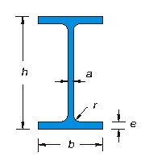
120 | 64 | 4,4 | 6,3 | 7 | 10,4 | 13,21 | 317,8 | 27,67 | 52,96 | 8,65 | 4,90 | 1,45
140 | 73 | 4.7 | 6,9 | 7 | 12,9 | 16,43 | 541,2 | 44,92 | 77,32 | 12,31 | 5,74 | 1,65
160 | 82 | 5,0 | 7,4 | 9 | 15,8 | 20,09 | 869,3 | 68,31 | 108,7 | 16,66 | 6,58 | 1,84
180 | 91 | 5,3 | 8,0 | 9 | 18,8 | 23,95 | 1.317 | 100,9 | 146,3 | 22,16 | 7,42 | 2,05
200 | 100 | 5,6 | 8,5 | 12 | 22,4 | 28,48 | 1.943 | 142,4 | 194,3 | 28,47 | 8,26 | 2,24
220 | 110 | 5,9 | 9,2 | 12 | 26,2 | 33,37 | 2.772 | 204,9 | 252,0 | 37,25 | 9,11 | 2,48
240 | 120 | 6,2 | 9,8 | 15 | 30,7 | 39,12 | 3.892 | 283,6 | 324,3 | 47,27 | 9,97 | 2,69
270 | 135 | 6,6 | 10,2 | 15 | 36,1 | 45,95 | 5.79 | 419,9 | 428,9 | 62,20 | 11,23 | 3,02
300 | 150 | 7,1 | 10,7 | 15 | 42,2 | 53,81 | 8.356 | 603,8 | 557,1 | 80,50 | 12,46 | 3,35
330 | 160 | 7,5 | 11,5 | 18 | 49,1 | 62,61 | 11.77 | 788,1 | 713,1 | 98,52 | 13,71 | 3,55
360 | 170 | 8,0 | 12,7 | 18 | 57,1 | 72,73 | 16.27 | 1.043 | 903,6 | 122,8 | 14,95 | 3,79
400 | 180 | 8,6 | 13,5 | 21 | 66,3 | 84,46 | 23.13 | 1.318 | 1.156 | 146,4 | 16,55 | 3,95
450 | 190 | 9,4 | 14,6 | 21 | 77,6 | 98,82 | 33.74 | 1.676 | 1.5 | 176,4 | 18,48 | 4,12
500 | 200 | 10,2 | 16,0 | 21 | 90,7 | 115,5 | 48.2 | 2.142 | 1.928 | 214,2 | 20,43 | 4,31
550 | 210 | 11,1 | 17,2 | 24 | 106 | 134,4 | 67.12 | 2.668 | 2.441 | 254,1 | 22,35 | 4,45
600 | 220 | 12,0 | 19,0 | 24 | 122 | 156,0 | 92.08 | 3.387 | 3.069 | 307,9 | 24,30 | 4,66

INP
h | b | a | e | r | Peso | Sezione | Momenti di inerzia |  | Moduli di resistenza | Raggi di inerzia
mm | mm | mm | mm | mm | kg/m | cm2 | Jx | Jy | Wx | Wy | ix | iy
 |  |  |  |  |  |  | cm4 | cm4 | cm3 | cm3 | cm | cm
80 | 42 | 3,9 | 5,9 | 3,9 | 5,94 | 7,57 | 77,7 | 6.28 | 19,4 | 2,99 | 3,20 | 0,91
100 | 50 | 4,5 | 6,8 | 4,5 | 8,34 | 10,6 | 170 | 12,1 | 34,1 | 4,86 | 4,00 | 1,07
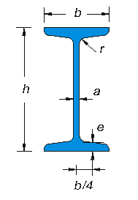
120 | 58 | 5,1 | 7,7 | 5,1 | 11,1 | 14,2 | 328 | 21,5 | 54,7 | 7,41 | 4,81 | 1,23
140 | 66 | 5,7 | 8,6 | 5,7 | 14,3 | 18,3 | 573 | 35,2 | 81,9 | 10,7 | 5,61 | 1,40
160 | 74 | 6,3 | 9,5 | 6,3 | 17,9 | 22,8 | 935 | 54,7 | 117 | 14,8 | 6,40 | 1,55
180 | 82 | 6,9 | 10,4 | 6,9 | 21,9 | 27,9 | 1.45 | 81,3 | 161 | 19,8 | 7,20 | 1,71
200 | 90 | 7,5 | 11,3 | 7,5 | 26,2 | 33,4 | 2.14 | 117 | 214 | 26,0 | 8,00 | 1,87
220 | 98 | 8,1 | 12,2 | 8,1 | 31,1 | 39,5 | 3.06 | 162 | 278 | 33,1 | 8,80 | 2,02
240 | 106 | 8,7 | 13,1 | 8,7 | 36,2 | 46,1 | 4.25 | 221 | 354 | 41,7 | 9,59 | 2,20
260 | 113 | 9,4 | 14,1 | 9,4 | 41,9 | 53,3 | 5.74 | 288 | 442 | 51,0 | 10,40 | 2,32
280 | 119 | 10,1 | 15,2 | 10,1 | 47,9 | 61,0 | 7.59 | 364 | 542 | 61,2 | 11,10 | 2,45
300 | 125 | 10,8 | 16,2 | 10,8 | 54,2 | 69,0 | 9.8 | 451 | 653 | 72,2 | 11,9 | 2,56
320 | 131 | 11,5 | 17,3 | 11,5 | 61,0 | 77,7 | 12.51 | 555 | 782 | 84,7 | 12,7 | 2,67
340 | 137 | 12,2 | 18,3 | 12,2 | 68,0 | 86,7 | 15.7 | 674 | 923 | 98,4 | 13,5 | 2,80
360 | 143 | 13,0 | 19,5 | 13,0 | 76,1 | 97,0 | 19.61 | 818 | 1.09 | 114 | 14,2 | 2,90
380 | 149 | 13,7 | 20,5 | 13,7 | 84,0 | 107 | 24.01 | 975 | 1.26 | 131 | 15,0 | 3,02
400 | 155 | 14,4 | 21,6 | 14,4 | 92,4 | 118 | 29.21 | 1.16 | 1.46 | 149 | 15,7 | 3,13
450 | 170 | 16,2 | 24,3 | 16,2 | 115 | 147 | 45.85 | 1.73 | 2.04 | 203 | 17,7 | 3,43
500 | 185 | 18,0 | 27,0 | 18,0 | 141 | 179 | 68.74 | 2.48 | 2.75 | 268 | 19,6 | 3,72
550 | 200 | 19,0 | 30,0 | 19,0 | 166 | 212 | 99.18 | 3.48 | 3.61 | 349 | 21.6 | 4,02
600 | 215 | 21,6 | 32,4 | 21,6 | 199 | 254 | 138.8 | 4.679 | 4.626 | 435 | 23,4 | 4,29

HEA
Sigla | b | h | a | e | r | Peso | Sezione | Momenti di inerzia |  | Moduli di resistenza |  | Raggi di inerzia
 | mm | mm | mm | mm | mm | kg/m | cm2 | Jx | Jy | Wx | Wy | ix | iy
 |  |  |  |  |  |  |  | cm4 | cm4 | cm3 | cm3 | cm | cm
100 | 100 | 96 | 5,0 | 8,0 | 12 | 16,7 | 21,24 | 349,2 | 133,8 | 72,76 | 26,76 | 4,06 | 2,51
120 | 120 | 114 | 5,0 | 8,0 | 12 | 19,9 | 25,34 | 606,2 | 230,9 | 106,3 | 38,48 | 4,89 | 3,02
140 | 140 | 133 | 5,5 | 8,5 | 12 | 24,7 | 31,42 | 1.033 | 389,3 | 155,4 | 55,62 | 5,73 | 3,52
160 | 160 | 152 | 6,0 | 9,0 | 15 | 30,4 | 38,77 | 1.673 | 615,6 | 220,1 | 76,95 | 6,57 | 3,98
180 | 180 | 171 | 6,0 | 9,5 | 15 | 35,5 | 45,25 | 2.51 | 924,6 | 293,6 | 102,7 | 7,45 | 4,52
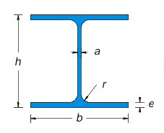
200 | 200 | 190 | 6,5 | 10,0 | 18 | 42,3 | 53,83 | 3.692 | 1.326 | 388,6 | 133.6 | 8,28 | 4,98
220 | 220 | 210 | 7,0 | 11,0 | 18 | 50,5 | 64,34 | 5.41 | 1.955 | 515,2 | 177,7 | 9,17 | 5,51
240 | 240 | 230 | 7,5 | 12,0 | 21 | 60,3 | 76,84 | 7.763 | 2.769 | 675,1 | 230,7 | 10,05 | 6,00
260 | 260 | 250 | 7,5 | 12,5 | 24 | 68,2 | 86,82 | 10.45 | 3.668 | 836,4 | 282,1 | 10,97 | 6,50
280 | 280 | 270 | 8,0 | 13,0 | 24 | 76,4 | 97,26 | 13.67 | 4.763 | 1.013 | 340,2 | 11,86 | 7,00
300 | 300 | 290 | 8,5 | 14,0 | 27 | 88,3 | 112,5 | 18.26 | 6.31 | 1.26 | 420,6 | 12,74 | 7,49
320 | 300 | 310 | 9,0 | 15,5 | 27 | 97,6 | 124,4 | 22.93 | 6.985 | 1.479 | 465,7 | 13,58 | 7,49
340 | 300 | 330 | 9,5 | 16,5 | 27 | 105,0 | 133,5 | 27.69 | 7.436 | 1.678 | 495,7 | 14,40 | 7,46
360 | 300 | 350 | 10,0 | 17,5 | 27 | 112,0 | 142,8 | 33.09 | 7.887 | 1.891 | 525,8 | 15,22 | 7,43
400 | 300 | 390 | 11,0 | 19,0 | 27 | 125,0 | 159,0 | 45.07 | 8.564 | 2.311 | 570.9 | 16,84 | 7,34
450 | 300 | 440 | 11,5 | 21,0 | 27 | 140,0 | 178,0 | 63.72 | 9.465 | 2.896 | 631,0 | 18,92 | 7,29
500 | 300 | 490 | 12,0 | 23,0 | 27 | 155,0 | 197,5 | 86.97 | 10.37 | 3.55 | 691,1 | 21,98 | 7,24
550 | 300 | 540 | 12,5 | 24,0 | 27 | 166,0 | 211,8 | 111.9 | 10.82 | 4.146 | 721,3 | 22,99 | 7,15
600 | 300 | 590 | 13,0 | 25,0 | 27 | 178,0 | 226,5 | 141.2 | 11.27 | 4.787 | 751,4 | 24,97 | 7,05
650 | 300 | 640 | 13,5 | 26,0 | 27 | 190,0 | 241,6 | 175.2 | 11.72 | 5.474 | 781,6 | 26,93 | 6,97
700 | 300 | 690 | 14,5 | 27,0 | 27 | 204,0 | 260,5 | 215.3 | 12.18 | 6.241 | 811,9 | 28,87 | 6,84
800 | 300 | 790 | 15,0 | 28,0 | 30 | 224,0 | 285,8 | 303.4 | 12.64 | 7.682 | 842,6 | 32,58 | 6,65
900 | 300 | 890 | 16,0 | 30,0 | 30 | 252,0 | 320,5 | 422.1 | 13.55 | 9.485 | 903,2 | 36,29 | 6,50
1000 | 300 | 990 | 16,5 | 31,0 | 30 | 272,0 | 346,8 | 553.8 | 14 | 11.19 | 933,6 | 39,96 | 6,35

HEB
Sigla | b | h | a | e | r | Peso | Sezione | Momenti di inerzia |  | Moduli di resistenza |  | Raggi di inerzia
 | mm | mm | mm | mm | mm | kg/m | cm2 | Jx | Jy | Wx | Wy | ix | iy
 |  |  |  |  |  |  |  | cm4 | cm4 | cm3 | cm3 | cm | cm
100 | 100 | 100 | 6,0 | 10,0 | 12 | 20,4 | 26,04 | 449,5 | 167,3 | 89,91 | 33,45 | 4,16 | 2,53
120 | 120 | 120 | 6,5 | 11,0 | 12 | 26,7 | 34,01 | 864,4 | 317,5 | 144,1 | 52,92 | 5,04 | 3,06
140 | 140 | 140 | 7,0 | 12,0 | 12 | 33,7 | 42,96 | 1.509 | 549,7 | 215,6 | 78,52 | 5,93 | 3,58
160 | 160 | 160 | 8,0 | 13,0 | 15 | 42,6 | 54,25 | 2.492 | 889,2 | 311,5 | 111,2 | 6,78 | 4,05
180 | 180 | 180 | 8,5 | 14,0 | 15 | 51,2 | 65,25 | 3.831 | 1.363 | 425,7 | 151,4 | 7,66 | 4,57
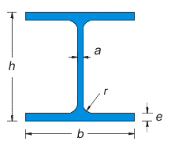
200 | 200 | 200 | 9,0 | 15,0 | 18 | 61,3 | 78,08 | 5.696 | 2.003 | 569,6 | 200,3 | 8,54 | 5,07
220 | 220 | 220 | 9,5 | 16,0 | 18 | 71,5 | 91,04 | 8.091 | 2.843 | 735,5 | 258,5 | 9,43 | 5,59
240 | 240 | 240 | 10,0 | 17,0 | 21 | 83,2 | 106,0 | 11.26 | 3.923 | 938,3 | 326,9 | 10,31 | 6,08
260 | 260 | 260 | 10,0 | 17,5 | 24 | 93,0 | 118,4 | 14.92 | 5.135 | 1.148 | 395,0 | 11,22 | 6,58
280 | 280 | 280 | 10,5 | 18,0 | 24 | 103,0 | 131,4 | 19.27 | 6.595 | 1.376 | 471,0 | 12,11 | 7,09
300 | 300 | 300 | 11,0 | 19,0 | 27 | 117,0 | 149,1 | 25.17 | 8.563 | 1.678 | 570,9 | 12,99 | 7,58
320 | 300 | 320 | 11,5 | 20,5 | 27 | 127,0 | 161,3 | 30.82 | 9.239 | 1.926 | 615,9 | 13,82 | 7,57
340 | 300 | 340 | 12,0 | 21,5 | 27 | 134,0 | 170,9 | 36.66 | 9.69 | 2.156 | 646,0 | 14,65 | 7,53
360 | 300 | 360 | 12,5 | 22,5 | 27 | 142,0 | 180,6 | 43.19 | 10.14 | 2.4 | 676,1 | 15,46 | 7,49
400 | 300 | 400 | 13,5 | 24,0 | 27 | 155,0 | 197,8 | 57.68 | 10.82 | 2.884 | 721,3 | 17,08 | 7,40
450 | 300 | 450 | 14,0 | 26,0 | 27 | 171,0 | 218,0 | 79.89 | 11.72 | 3.551 | 781,4 | 19,14 | 7,33
500 | 300 | 500 | 14,5 | 28,0 | 27 | 187,0 | 238,6 | 107.2 | 12.62 | 4.287 | 841,6 | 21,19 | 7,27
550 | 300 | 550 | 15,0 | 29,0 | 27 | 199,0 | 254,1 | 136.7 | 13.08 | 4.971 | 871,8 | 23,20 | 7,17
600 | 300 | 600 | 15,5 | 30,0 | 27 | 212,0 | 270,0 | 171 | 13.53 | 5.701 | 902,0 | 25,17 | 7,08
650 | 300 | 650 | 16,0 | 31,0 | 27 | 225,0 | 286,3 | 210.6 | 13.98 | 6.48 | 932,3 | 27,12 | 6,99
700 | 300 | 700 | 17,0 | 32,0 | 27 | 241,0 | 306,4 | 256.9 | 14.44 | 7.34 | 962,7 | 28,96 | 6,87
800 | 300 | 800 | 17,5 | 33,0 | 30 | 262,0 | 334,2 | 359.1 | 14.9 | 8.977 | 993,6 | 32,78 | 6,68
900 | 300 | 900 | 18,5 | 35,0 | 30 | 291,0 | 371,3 | 494.1 | 15.82 | 10.98 | 1.054 | 36,48 | 6,53
1000 | 300 | 1000 | 19,0 | 36,0 | 30 | 314,0 | 400,0 | 644.7 | 16.28 | 12.89 | 1.085 | 40,15 | 6,38

HEM
Sigla | b | h | a | e | r | Peso | Sezione | Momenti di inerzia |  | Moduli di resistenza |  | Raggi di inerzia
 | mm | mm | mm | mm | mm | kg/m | cm2 | Jx | Jy | Wx | Wy | ix | iy
 |  |  |  |  |  |  |  | cm4 | cm4 | cm3 | cm3 | cm | cm
100 | 106 | 120 | 12,0 | 20,0 | 12 | 48,8 | 53,24 | 1.143 | 399,2 | 194,0 | 75,31 | 4,63 | 2,74
120 | 126 | 140 | 12,5 | 21,0 | 12 | 52,1 | 66,41 | 2.018 | 702,8 | 288,2 | 111,6 | 5,51 | 3,25
140 | 146 | 160 | 13,0 | 22,0 | 12 | 63,2 | 80,56 | 3.291 | 1.144 | 411,4 | 156,8 | 6,39 | 3,77
160 | 166 | 180 | 14,0 | 23,0 | 15 | 76,2 | 97,05 | 5.098 | 1.759 | 566,5 | 211,9 | 7,25 | 4,26
180 | 186 | 200 | 14,5 | 24,0 | 15 | 88,9 | 113,3 | 7.483 | 2.58 | 748,3 | 277,4 | 8,13 | 4,77
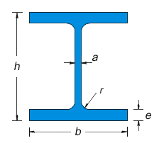
200 | 206 | 220 | 15,0 | 25,0 | 18 | 103 | 131,3 | 10.64 | 3.651 | 967,4 | 354,5 | 9,00 | 5,27
220 | 226 | 240 | 15,5 | 26,0 | 18 | 117 | 149,4 | 14.6 | 5.012 | 1.217 | 443,5 | 9,89 | 5,79
240 | 248 | 270 | 18,0 | 32,0 | 21 | 157 | 199,6 | 24.29 | 8.153 | 1.799 | 657,5 | 11,03 | 6,39
260 | 268 | 290 | 18,0 | 32,5 | 24 | 172 | 219,6 | 31.31 | 10.45 | 2.159 | 779,7 | 11,94 | 6,90
280 | 288 | 310 | 18,5 | 33,0 | 24 | 189 | 240,2 | 39.55 | 13.16 | 2.551 | 914,1 | 12,83 | 7,40
300 | 310 | 340 | 21,0 | 39,0 | 27 | 238 | 303,1 | 59.2 | 19.4 | 3.482 | 1.252 | 13,98 | 8,00
320 | 309 | 359 | 21,0 | 40,0 | 27 | 245 | 312,0 | 68.13 | 19.71 | 3.796 | 1.276 | 14,78 | 7,95
340 | 309 | 377 | 21,0 | 40,0 | 27 | 248 | 315,8 | 76.37 | 19.71 | 4.052 | 1.276 | 15,55 | 7,90
360 | 308 | 395 | 21,0 | 40,0 | 27 | 250 | 318,8 | 84.87 | 19.52 | 4.297 | 1.268 | 16,32 | 7,83
400 | 307 | 432 | 21,0 | 40,0 | 27 | 256 | 325,8 | 104.1 | 19.34 | 4.82 | 1.26 | 17,88 | 7,70
450 | 307 | 478 | 21,0 | 40,0 | 27 | 263 | 335,4 | 131.5 | 19.34 | 5.501 | 1.26 | 19,80 | 7,59
500 | 306 | 524 | 21,0 | 40,0 | 27 | 270 | 344,3 | 161.9 | 19.15 | 6.18 | 1.252 | 21,69 | 7,46
550 | 306 | 572 | 21,0 | 40,0 | 27 | 278 | 354,4 | 198 | 19.16 | 6.923 | 1.252 | 23.64 | 7,35
600 | 305 | 620 | 21,0 | 40,0 | 27 | 285 | 363,7 | 237.4 | 18.98 | 7.66 | 1.244 | 25,55 | 7,22
650 | 305 | 668 | 21,0 | 40,0 | 27 | 293 | 373,7 | 281.7 | 18.98 | 8.433 | 1.245 | 27,45 | 7,13
700 | 304 | 716 | 21,0 | 40,0 | 27 | 301 | 383,0 | 329.3 | 18.8 | 9.198 | 1.237 | 29,32 | 7.01
800 | 303 | 814 | 21,0 | 40,0 | 30 | 317 | 404,3 | 442.6 | 18.63 | 10.87 | 1.23 | 33,09 | 6,79
900 | 302 | 910 | 21,0 | 40,0 | 30 | 333 | 423,6 | 570.4 | 18.45 | 12.54 | 1.222 | 36,70 | 6,60
1000 | 302 | 1.008 | 21,0 | 40,0 | 30 | 349 | 444,2 | 722.3 | 18.46 | 14.33 | 1.222 | 40,32 | 6,45

UPN
h | b | a | e | r | Peso | Sezione | Momenti di inerzia |  | Moduli di resistenza | Raggi di inerzia
mm | mm | mm | mm | mm | kg/m | cm2 | Jx | Jy | Wx | Wy | ix | iy
 |  |  |  |  |  |  | cm4 | cm4 | cm3 | cm3 | cm | cm
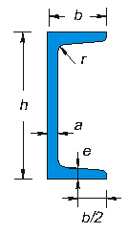
30 | 33 | 5,0 | 7,0 | 7,0 | 4.27 | 5,44 | 6,39 | 5,10 | 4,26 | 2,60 | 1,08 | 0,968
40 | 35 | 5,0 | 7,0 | 7,0 | 4,88 | 6,21 | 14,1 | 6,68 | 7,07 | 3,08 | 1,51 | 1,04
50 | 38 | 5,0 | 7,0 | 7,0 | 5,59 | 7,12 | 26,5 | 9,10 | 10,06 | 3,74 | 1,93 | 1,13
65 | 42 | 5,5 | 7,5 | 7,5 | 7,09 | 9,03 | 57,5 | 14,0 | 17,7 | 5,05 | 2,52 | 1,25
80 | 45 | 6,0 | 8,0 | 8,0 | 8,65 | 11,0 | 106 | 19,4 | 26,5 | 6,35 | 3,10 | 1,33
100 | 50 | 6,0 | 8,5 | 8,5 | 10,6 | 13,5 | 205 | 29,1 | 41,1 | 8,45 | 3,91 | 1,47
120 | 55 | 7,0 | 9,0 | 9,0 | 13,3 | 17,0 | 364 | 43,1 | 60,7 | 11,1 | 4,63 | 1,59
140 | 60 | 7,0 | 10,0 | 10,0 | 16,0 | 20,4 | 605 | 62,5 | 86,4 | 14,7 | 5,45 | 1,75
160 | 65 | 7,5 | 10,5 | 10,5 | 18,9 | 24,0 | 925 | 85,1 | 116 | 18,2 | 6,21 | 1,88
180 | 70 | 8,0 | 11,0 | 11,0 | 22,0 | 28,0 | 1.354 | 114 | 150 | 22,4 | 6,96 | 2,01
200 | 75 | 8,5 | 11,5 | 11,5 | 25,3 | 32,2 | 1.911 | 148 | 191 | 26,9 | 7,71 | 2,14
220 | 80 | 9,0 | 12,5 | 12,5 | 29,4 | 37,4 | 2.691 | 196 | 245 | 33,5 | 8,48 | 2,29
240 | 85 | 9,5 | 13,0 | 13,0 | 33,2 | 42,3 | 3.599 | 247 | 300 | 39,5 | 9,22 | 4,42
260 | 90 | 10,0 | 14,0 | 14,0 | 37,9 | 48,3 | 4.824 | 317 | 371 | 47,8 | 10,0 | 2,56
280 | 95 | 10,0 | 15,0 | 15,0 | 41,9 | 53,4 | 6.276 | 398 | 448 | 57,2 | 10,8 | 2,73
300 | 100 | 10,0 | 16,0 | 16,0 | 46,1 | 58,8 | 8.028 | 493 | 535 | 67,6 | 11,7 | 2,90

L - UGUALI
Profilo | l | a | r | Peso | Sezione | Momenti di inerzia | Moduli di resistenza | Raggi di inerzia
mm | mm | mm | mm | kg/m | cm2 | Jx = Jy | Wx = Wy | ix = iy
 |  |  |  |  |  | cm4 | cm3 | cm
15x3 | 15 | 3 | 3,5 | 0,640 | 0,819 | 0,150 | 0,150 | 0,430
20x3 | 20 | 3 | 3,5 | 0,880 | 1,12 | 0,390 | 0,280 | 0,590
20x4 | 20 | 4 | 3,5 | 1,14 | 1,45 | 0,490 | 0,360 | 0,580
25x3 | 25 | 3 | 3,5 | 1,12 | 1,42 | 0,800 | 0,450 | 0,750
25x5 | 25 | 5 | 3,5 | 1,77 | 2,26 | 1,200 | 0,710 | 0,730
30x3 | 30 | 3 | 5 | 1,36 | 1,74 | 1,400 | 0,650 | 0,900
30x4 | 30 | 4 | 5 | 1,78 | 2,27 | 1,800 | 0,850 | 0,890
30x5 | 30 | 5 | 5 | 2,18 | 2,78 | 2,160 | 1,040 | 0,880
30x6 | 30 | 6 | 5 | 2,56 | 3,27 | 2,490 | 1,220 | 0,870
35x3 | 35 | 3 | 5 | 1,60 | 2,04 | 2,390 | 0,900 | 1,060
35x4 | 35 | 4 | 5 | 2,10 | 2,67 | 2,950 | 1,180 | 1,050
35x5 | 35 | 5 | 5 | 2,57 | 3,28 | 3,560 | 1,450 | 1,040
35x6 | 35 | 6 | 5 | 3,04 | 3,87 | 4,130 | 1,710 | 1,030
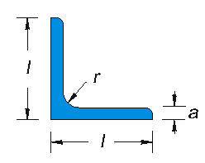
40x4 | 40 | 4 | 6 | 2,42 | 3,08 | 4,470 | 1,550 | 1,210
40x5 | 40 | 5 | 6 | 2,97 | 3,79 | 5,530 | 1,910 | 1,200
40x6 | 40 | 6 | 6 | 3,52 | 4,48 | 6,310 | 2,260 | 1,190
45x4 | 45 | 4 | 7 | 2,74 | 3,50 | 6,430 | 1,970 | 1,360
45x5 | 45 | 5 | 7 | 3,38 | 4,30 | 7,840 | 2,430 | 1,350
45x6 | 45 | 6 | 7 | 4,00 | 5,09 | 9,160 | 2,880 | 1,340
45x7 | 45 | 7 | 7 | 4,60 | 5,86 | 10,40 | 3,310 | 1,330
50x4 | 50 | 4 | 7 | 3,06 | 3,89 | 8,970 | 2,460 | 1,520
50x5 | 50 | 5 | 7 | 3,77 | 4,80 | 11,00 | 3,050 | 1,510
50x6 | 50 | 6 | 7 | 4,47 | 5,69 | 12,80 | 3,610 | 1,500
50x7 | 50 | 7 | 7 | 5,15 | 6,56 | 14,60 | 4,160 | 1,490
55x6 | 55 | 6 | 8 | 4,95 | 6,31 | 17,30 | 4,390 | 1,660
55x8 | 55 | 8 | 8 | 6,46 | 8,23 | 22,00 | 5,720 | 1,640
60x5 | 60 | 5 | 8 | 4,57 | 5,82 | 19,50 | 4,480 | 1,830
60x6 | 60 | 6 | 8 | 5,42 | 6,91 | 22,80 | 5,290 | 1,820
60x8 | 60 | 8 | 8 | 7,09 | 9,03 | 29,20 | 6,890 | 1,800
60x10 | 60 | 10 | 8 | 8,69 | 11,1 | 34,90 | 8,410 | 1,780
65x7 | 65 | 7 | 9 | 6,83 | 8,70 | 33,40 | 7,180 | 1,960
65x9 | 65 | 9 | 9 | 8,62 | 11,0 | 41,40 | 9,050 | 1,940
70x6 | 70 | 6 | 9 | 6,38 | 8,13 | 37,10 | 7,320 | 2,140
70x7 | 70 | 7 | 9 | 7,38 | 9,40 | 42,30 | 8,420 | 2,120
70x9 | 70 | 9 | 9 | 9,34 | 11,9 | 52,50 | 10,60 | 2,100
70x11 | 70 | 11 | 9 | 11,2 | 14,3 | 61,80 | 12,70 | 2,080
75x8 | 75 | 8 | 10 | 9,03 | 11,5 | 58,90 | 11,00 | 2,260
75x10 | 75 | 10 | 10 | 11,1 | 14,1 | 71,20 | 13,50 | 2,250
75x12 | 75 | 12 | 10 | 13,1 | 16,7 | 82,60 | 15,80 | 2,230
80x8 | 80 | 8 | 10 | 9,66 | 12,3 | 72,20 | 12,60 | 2,420
80x10 | 80 | 10 | 10 | 11,9 | 15,1 | 87,50 | 15,50 | 2,410
80x12 | 80 | 12 | 10 | 14,1 | 17,9 | 102,0 | 18,20 | 2,390
90x8 | 90 | 8 | 11 | 10,9 | 13,9 | 104,0 | 16,10 | 2,740
90x9 | 90 | 9 | 11 | 12,2 | 15,5 | 116,0 | 17,90 | 2,730
90x11 | 90 | 11 | 11 | 14,7 | 18,7 | 138,0 | 21,60 | 2,710
90x13 | 90 | 13 | 11 | 21,8 | 17,1 | 158,0 | 25,10 | 2,690
90x15 | 90 | 15 | 11 | 24,9 | 19,5 | 177,0 | 28,50 | 2,670
100x10 | 100 | 10 | 12 | 15,1 | 19,2 | 177,0 | 24,60 | 3,040
100x12 | 100 | 12 | 12 | 17,8 | 22,7 | 207,0 | 29,10 | 3,020
100x14 | 100 | 14 | 12 | 26,2 | 20,6 | 235,0 | 33,50 | 3,000
100x16 | 100 | 16 | 12 | 23,2 | 29,6 | 262,0 | 37,70 | 2,970
110x10 | 110 | 10 | 12 | 16,6 | 21,2 | 239,0 | 30,10 | 3,360
110x12 | 110 | 12 | 12 | 19,7 | 25,1 | 280,0 | 35,70 | 3,340
110x14 | 110 | 14 | 12 | 22,8 | 29,0 | 319,0 | 41,00 | 3,320
120x10 | 120 | 10 | 13 | 18,2 | 23,2 | 313,0 | 36,00 | 3,670
120x11 | 120 | 11 | 13 | 19,9 | 25,4 | 341,0 | 39,40 | 3,660
120x13 | 120 | 13 | 13 | 23,3 | 29,7 | 394,0 | 46,00 | 3,640
120x15 | 120 | 15 | 13 | 26,6 | 33,9 | 445,0 | 52,40 | 3,620
120x18 | 120 | 18 | 13 | 31,5 | 40,1 | 517,0 | 61,70 | 3,590
130x12 | 130 | 12 | 14 | 23,6 | 30,0 | 472,0 | 50,40 | 3,970
130x14 | 130 | 14 | 14 | 27,2 | 34,7 | 540,0 | 58,20 | 3,950
130x16 | 130 | 16 | 14 | 30,9 | 39,3 | 605,0 | 65,70 | 3,930
140x13 | 140 | 13 | 15 | 27,5 | 35,0 | 639,0 | 63,40 | 4,270
140x15 | 140 | 15 | 15 | 31,4 | 40,0 | 723,0 | 72,40 | 4,250
140x17 | 140 | 17 | 15 | 35,3 | 45,0 | 805,0 | 81,10 | 4,230
150x14 | 150 | 14 | 16 | 31,6 | 40,3 | 845,0 | 78,30 | 4,580
150x16 | 150 | 16 | 16 | 35,9 | 45,7 | 950,0 | 88,70 | 4,560
150x18 | 150 | 18 | 16 | 40,1 | 51,0 | 1.05 | 98,70 | 4,540

L - DISUGUALI
Profilo | b | h | a | r | Peso | Sezione | Momenti di inerzia |  | Moduli di resistenza |  | Raggi di inerzia
mm | mm | mm | mm | mm | kg/m | cm2 | Jx | Jy | Wx | Wy | ix | iy
 |  |  |  |  |  |  | cm4 | cm4 | cm3 | cm3 | cm | cm
20x30x4 | 20 | 30 | 4 | 3,5 | 1,45 | 1,85 | 1,59 | 0,553 | 0,807 | 0,379 | 0,926 | 0,547
20x30x5 | 20 | 30 | 5 | 3,5 | 1,78 | 2,27 | 1,90 | 0,656 | 0,904 | 0,461 | 0,916 | 0,539
20x35x4 | 20 | 35 | 4 | 3,5 | 1,62 | 2,06 | 2,46 | 0,576 | 1,09 | 0,386 | 1,10 | 0,530
20x35x5 | 20 | 35 | 5 | 3,5 | 1,98 | 2,52 | 2,95 | 0,685 | 1,33 | 0,471 | 1,08 | 0,523
20x40x4 | 20 | 40 | 4 | 3,5 | 1,77 | 2,25 | 3,59 | 0,596 | 1,42 | 0,392 | 1,26 | 0,515
20x40x5 | 20 | 40 | 5 | 3,5 | 2,17 | 2,77 | 4,32 | 0,710 | 1,73 | 0,480 | 1,25 | 0,507
25x40x4 | 25 | 40 | 4 | 3,5 | 1,93 | 2,56 | 3,88 | 1,17 | 1,47 | 0,622 | 1,26 | 0,690
25x40x5 | 25 | 40 | 5 | 3,5 | 2,37 | 3,02 | 4,68 | 1,39 | 1,80 | 0,756 | 1,25 | 0,680
30x45x4 | 30 | 45 | 4 | 4,5 | 2,25 | 2,87 | 5,78 | 2,05 | 1,91 | 0,908 | 1,42 | 0,846
30x45x5 | 30 | 45 | 5 | 4,5 | 2,77 | 3,53 | 6,99 | 2,47 | 2,35 | 1,11 | 1,41 | 0,836
30x45x6 | 30 | 45 | 6 | 4,5 | 3,27 | 4,17 | 8,12 | 2,85 | 2,76 | 1,30 | 1,40 | 0,827
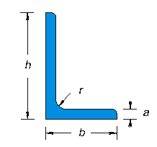
30x50x5 | 30 | 50 | 5 | 4,5 | 2,96 | 3,78 | 9,41 | 2,54 | 2,88 | 1,12 | 1,58 | 0,820
30x50x6 | 30 | 50 | 6 | 4,5 | 3,51 | 4,47 | 11,0 | 2,93 | 3,39 | 1,32 | 1,57 | 0,792
30x60x5 | 30 | 60 | 5 | 6 | 3,37 | 4,29 | 15,6 | 2,60 | 4,04 | 1,12 | 1,90 | 0,779
30x60x6 | 30 | 60 | 6 | 6 | 3,99 | 5,08 | 18,2 | 3,02 | 4,78 | 1,32 | 1,89 | 0,771
30x60x7 | 30 | 60 | 7 | 6 | 4,59 | 5,85 | 20,7 | 3,41 | 5,50 | 1,52 | 1,88 | 0,763
40x60x5 | 40 | 60 | 5 | 6 | 3,76 | 4,79 | 17,2 | 6,11 | 4,25 | 2,02 | 1,89 | 1,13
40x60x6 | 40 | 60 | 6 | 6 | 4,46 | 5,68 | 20,1 | 7,12 | 5,03 | 2,38 | 1,88 | 1,12
40x60x7 | 40 | 60 | 7 | 6 | 5,14 | 6,55 | 23,0 | 8,07 | 5,79 | 2,74 | 1,87 | 1,11
40x80x6 | 40 | 80 | 6 | 7 | 5,41 | 6,89 | 44,9 | 7,59 | 8,73 | 2,44 | 2,55 | 1,05
40x80x8 | 40 | 80 | 8 | 7 | 7,07 | 9,01 | 57,6 | 9,61 | 11,4 | 3,16 | 2,53 | 1,03
50x75x6 | 50 | 75 | 6 | 7 | 5,63 | 7,18 | 40,5 | 14,4 | 8,01 | 3,81 | 2,37 | 1,42
50x75x7 | 50 | 75 | 7 | 7 | 6,51 | 8,30 | 46,4 | 16,5 | 9,24 | 4,39 | 2,36 | 1,41
50x75x9 | 50 | 75 | 9 | 7 | 8,23 | 10,5 | 57,4 | 20,2 | 11,6 | 5,50 | 2,34 | 1,39
50x100x8 | 50 | 100 | 8 | 9 | 8,99 | 11,5 | 116 | 19,5 | 18,1 | 5,03 | 3,18 | 1,31
50x100x10 | 50 | 100 | 10 | 9 | 11,1 | 14,1 | 141 | 23,4 | 22,2 | 6,17 | 3,16 | 1,29
60x80x7 | 60 | 80 | 7 | 7 | 7,35 | 9,36 | 59,2 | 28,5 | 10,8 | 6,38 | 2,51 | 1,75
60x80x8 | 60 | 80 | 8 | 7 | 8,32 | 10,6 | 66,5 | 31,9 | 12,2 | 7,20 | 2,50 | 1,73
60x80x10 | 60 | 80 | 10 | 7 | 10,3 | 13,1 | 80,2 | 38,3 | 14,9 | 8,86 | 2,48 | 1,71
60x120x8 | 60 | 120 | 8 | 10 | 10,9 | 13,9 | 205 | 34,9 | 26,4 | 7,40 | 3,84 | 1,59
60x120x10 | 60 | 120 | 10 | 10 | 13,4 | 17,1 | 250 | 42,1 | 32,5 | 8,09 | 3,82 | 1,57
65x100x7 | 65 | 100 | 7 | 10 | 8,77 | 11,2 | 113 | 37,6 | 16,6 | 7,54 | 3,17 | 1,84
65x100x9 | 65 | 100 | 9 | 10 | 11,1 | 14,2 | 141 | 46,7 | 21,0 | 9,52 | 3,15 | 1,82
65x100x11 | 65 | 100 | 11 | 10 | 13,4 | 17,1 | 167 | 55,1 | 25,3 | 11,4 | 3,13 | 1,80
65x130x8 | 65 | 130 | 8 | 11 | 11,9 | 15,1 | 263 | 44,8 | 31,1 | 8,72 | 4,17 | 1,72
65x130x10 | 65 | 130 | 10 | 11 | 14,6 | 18,6 | 321 | 54,2 | 38,4 | 10,7 | 4,15 | 1,71
65x130x12 | 65 | 130 | 12 | 11 | 17,3 | 22,1 | 375 | 63,0 | 45,4 | 12,7 | 4,12 | 1,69
75x110x8 | 75 | 110 | 8 | 10 | 11,2 | 14,3 | 174 | 65,8 | 23,2 | 11,5 | 3,49 | 2,15
75x110x10 | 75 | 110 | 8 | 10 | 13,8 | 17,6 | 212 | 79,7 | 28,6 | 14,2 | 3,47 | 2,13
80x120x8 | 80 | 120 | 8 | 11 | 12,2 | 15,5 | 226 | 80,8 | 27,6 | 13,2 | 3,82 | 2,29
80x120x10 | 80 | 120 | 10 | 11 | 15,0 | 19,1 | 276 | 98,1 | 34,1 | 16,2 | 3,80 | 2,27
80x120x12 | 80 | 120 | 12 | 11 | 17,8 | 22,7 | 323 | 114 | 40,4 | 19,1 | 3,77 | 2,25
80x120x14 | 80 | 120 | 14 | 11 | 20,5 | 26,2 | 368 | 130 | 46,4 | 22,0 | 3,75 | 2,23
90x200x12 | 90 | 200 | 12 | 13 | 26,4 | 33,6 | 1391 | 182 | 109 | 25,5 | 6,44 | 2,33
90x200x15 | 90 | 200 | 15 | 13 | 32,5 | 41,4 | 1696 | 220 | 135 | 31,2 | 6,40 | 2,30
100x150x12 | 100 | 150 | 12 | 13 | 22,6 | 28,7 | 650 | 232 | 64,2 | 30,6 | 4,76 | 2,84
100x150x14 | 100 | 150 | 14 | 13 | 26,1 | 33,2 | 744 | 264 | 74,1 | 35,2 | 4,73 | 2,82

TUBOLARI - CUADRATI
a | s | Peso | Sezione | Momenti di inerzia | Moduli di resistenza | Raggi di inerzia
mm | mm | kg/m | metallica | Jx = Jy | Wx = Wy | ix = iy
 |  |  | cm2
 |  |  |  | cm4 | cm3 | cm
20 | 1,5 | 0,87 | 1,11 | 0,64 | 0,64 | 0,76
 | 2,0 | 1,13 | 1,44 | 0,79 | 0,79 | 0,74
25 | 1,5 | 1,11 | 1,41 | 1,30 | 1,04 | 0,96
 | 2,0 | 1,44 | 1,84 | 1,63 | 1,31 | 0,94
30 | 2,0 | 1,76 | 2,24 | 2,94 | 1,96 | 1,15
 | 3,0 | 2,54 | 3,24 | 3,99 | 2,66 | 1,11
35 | 2,0 | 2,07 | 2,64 | 4,81 | 2,75 | 1,35
 | 3,0 | 3,01 | 3,84 | 6,61 | 3,78 | 1,31
40 | 2,0 | 2,39 | 3,04 | 7,34 | 3,67 | 1,55
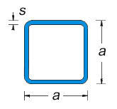
 | 3,0 | 3,49 | 4,44 | 10,20 | 5,10 | 1,52
 | 4,0 | 4,52 | 5,76 | 12,60 | 6,30 | 1,48
50 | 2,0 | 3,01 | 3,84 | 14,77 | 5,91 | 1,96
 | 3,0 | 4,43 | 5,64 | 20,85 | 8,34 | 1,92
 | 4,0 | 5,78 | 7,36 | 26,15 | 10,46 | 1,89
60 | 2,0 | 3,64 | 4,64 | 26,05 | 8,68 | 2,37
 | 3,0 | 5,37 | 6,84 | 37,14 | 12,38 | 2,33
 | 4,0 | 7,03 | 8,96 | 47,07 | 15,69 | 2,29
70 | 2,0 | 4,27 | 5,44 | 41,96 | 11,99 | 2,78
 | 3,0 | 6,31 | 8,04 | 60,27 | 17,22 | 2,74
 | 4,0 | 8,29 | 10,56 | 76,95 | 21,98 | 2,70
80 | 2,0 | 4,90 | 6,24 | 63,32 | 15,83 | 3,19
 | 3,0 | 7,25 | 9,24 | 91,45 | 22,86 | 3,15
 | 4,0 | 9,55 | 12,16 | 117,38 | 29,35 | 3,11
 | 5,0 | 11,78 | 15,00 | 141,25 | 35,31 | 3,07
100 | 2,0 | 6,15 | 7,84 | 125,54 | 25,11 | 4,00
 | 3,0 | 9,14 | 11,64 | 182,71 | 36,54 | 3,96
 | 4,0 | 12,06 | 15,36 | 236,34 | 47,27 | 3,92
 | 5,0 | 14,92 | 19,00 | 286,58 | 57,32 | 3,88
120 | 2,0 | 7,41 | 9,44 | 219,13 | 36,52 | 4,82
 | 3,0 | 11,02 | 14,04 | 320,53 | 53,42 | 4,78
 | 4,0 | 14,57 | 18,56 | 416,73 | 69,46 | 4,74
 | 5,0 | 18,06 | 23,00 | 507,92 | 84,65 | 4,70
150 | 3,0 | 13,85 | 17,64 | 635,57 | 84,74 | 6,00
 | 4,0 | 18,34 | 23,36 | 830,53 | 110,74 | 5,96
 | 5,0 | 22,77 | 29,00 | 1.017,42 | 135,66 | 5,92
180 | 3,0 | 16,67 | 21,24 | 1.109,37 | 123,26 | 7,23
 | 4,0 | 22,11 | 28,16 | 1.454,56 | 161,62 | 7,19
 | 5,0 | 27,48 | 35,00 | 1.787,92 | 198,66 | 7,15
200 | 3,0 | 18,56 | 23,64 | 1.529,43 | 152,94 | 8,04
 | 4,0 | 24,62 | 31,36 | 2.008,71 | 200,87 | 8,00
 | 5,0 | 30,62 | 39,00 | 2.473,25 | 247,33 | 7,96
 | 6,0 | 36,55 | 46,56 | 2.923,35 | 292,33 | 7,92
220 | 4,0 | 27,13 | 34,56 | 2.688,31 | 244,39 | 8,82
 | 5,0 | 33,76 | 43,00 | 3.314,58 | 301,33 | 8,78
 | 6,0 | 40,32 | 51,36 | 3.923,22 | 356,66 | 8,74
250 | 4,0 | 30,90 | 39,36 | 3.970,90 | 317,67 | 10,04
 | 5,0 | 38,47 | 49,00 | 4.904,08 | 392,33 | 10,00
 | 6,0 | 45,97 | 58,56 | 5.814,23 | 465,14 | 9,96

TUBOLARI - RECTANGOLARI
b x a | s | Peso | Sezione | Momenti di inerzia |  | Moduli di resistenza |  | Raggi di inerzia
mm | mm | kg/m | metallica | Jx | Jy | Wx | Wy | ix | iy
 |  |  | cm2
 |  |  |  | cm4 | cm4 | cm3 | cm3 | cm | cm
20 x 10 | 1,5 | 0,64 | 0,81 | 0,38 | 0,12 | 0,38 | 0,24 | 0,69 | 0,38
 | 2,0 | 0,82 | 1,04 | 0,46 | 0,14 | 0,46 | 0,28 | 0,67 | 0,36
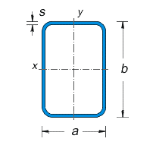
30 x 15 | 1,5 | 0,99 | 1,26 | 1,41 | 0,45 | 0,94 | 0,61 | 1,06 | 0,60
 | 2,0 | 1,29 | 1,64 | 1,76 | 0,56 | 1,18 | 0,74 | 1,04 | 0,58
30 x 20 | 1,5 | 1,11 | 1,41 | 1,71 | 0,89 | 1,14 | 0,89 | 1,10 | 0,80
 | 2,0 | 1,44 | 1,84 | 2,16 | 1,11 | 1,44 | 1,11 | 1,08 | 0,78
40 x 20 | 2,0 | 1,76 | 2,24 | 4,45 | 1,44 | 2,22 | 1,44 | 1,41 | 0,80
 | 3,0 | 2,54 | 3,24 | 6,08 | 1,89 | 3,04 | 1,89 | 1,37 | 0,76
40 x 30 | 2,0 | 2,07 | 2,64 | 5,89 | 3,73 | 2,95 | 2,48 | 1,49 | 1,19
 | 3,0 | 3,01 | 3,84 | 8,14 | 5,08 | 4,07 | 3,39 | 1,46 | 1,15
50 x 25 | 2,0 | 2,23 | 2,84 | 9,01 | 2,96 | 3,60 | 2,37 | 1,78 | 1,02
 | 3,0 | 3,25 | 4,14 | 12,55 | 4,00 | 5,02 | 3,20 | 1,74 | 0,98
50 x 30 | 2,0 | 2,39 | 3,04 | 10,16 | 4,51 | 4,06 | 3,01 | 1,83 | 1,22
 | 3,0 | 3,49 | 4,44 | 14,21 | 6,18 | 5,69 | 4,12 | 1,79 | 1,18
 | 4,0 | 4,52 | 5,76 | 17,67 | 7,52 | 7,07 | 5,02 | 1,75 | 1,14
60 x 20 | 2,0 | 2,39 | 3,04 | 12,58 | 2,09 | 4,19 | 2,09 | 2,03 | 0,83
 | 3,0 | 3,49 | 4,44 | 17,63 | 2,77 | 5,88 | 2,77 | 1,99 | 0,79
60 x 30 | 2,0 | 2,70 | 3,44 | 15,95 | 5,30 | 5,32 | 3,53 | 2,15 | 1,24
 | 3,0 | 3,96 | 5,04 | 22,51 | 7,28 | 7,50 | 4,85 | 2,11 | 1,20
60 x 40 | 2,0 | 3,01 | 3,84 | 19,32 | 10,23 | 6,44 | 5,11 | 2,24 | 1,63
 | 3,0 | 4,43 | 5,64 | 27,39 | 14,31 | 9,13 | 7,16 | 2,20 | 1,59
80 x 30 | 2,0 | 3,33 | 4,24 | 32,89 | 6,87 | 8,22 | 4,58 | 2,79 | 1,27
 | 3,0 | 4,90 | 6,24 | 46,96 | 9,48 | 11,74 | 6,32 | 2,74 | 1,23
80 x 40 | 2,0 | 3,64 | 4,64 | 38,97 | 13,12 | 9,74 | 6,56 | 2,90 | 1,68
 | 3,0 | 5,37 | 6,84 | 55,85 | 18,43 | 13,96 | 9,21 | 2,86 | 1,64
 | 4,0 | 7,03 | 8,96 | 71,13 | 23,01 | 17,78 | 11,50 | 2,82 | 1,60
80 x 60 | 2,0 | 4,27 | 5,44 | 51,14 | 32,78 | 12,79 | 10,93 | 3,07 | 2,45
 | 3,0 | 6,31 | 8,04 | 73,65 | 46,90 | 18,41 | 15,63 | 3,03 | 2,42
 | 4,0 | 8,29 | 10,56 | 94,26 | 59,64 | 23,56 | 19,88 | 2,99 | 2,38
100 x 20 | 2,0 | 3,64 | 4,64 | 48,70 | 3,39 | 9,74 | 3,39 | 3,24 | 0,85
 | 3,0 | 5,37 | 6,84 | 69,77 | 4,52 | 13,95 | 4,52 | 3,19 | 0,81
100 x 40 | 2,0 | 4,27 | 5,44 | 67,91 | 16,01 | 13,58 | 8,00 | 3,53 | 1,72
 | 3,0 | 6,31 | 8,04 | 98,00 | 22,55 | 19,60 | 11,27 | 3,49 | 1,67
 | 4,0 | 8,29 | 10,56 | 125,68 | 28,21 | 25,14 | 14,11 | 3,45 | 1,63
100 x 50 | 2,0 | 4,58 | 5,84 | 77,52 | 26,30 | 15,50 | 10,52 | 3,64 | 2,12
 | 3,0 | 6,78 | 8,64 | 112,12 | 37,44 | 22,42 | 14,98 | 3,60 | 2,08
 | 4,0 | 8,92 | 11,36 | 144,13 | 47,37 | 28,83 | 18,95 | 3,56 | 2,04
100 x 60 | 2,0 | 4,90 | 6,24 | 87,12 | 39,51 | 17,42 | 13,17 | 3,74 | 2,52
 | 3,0 | 7,25 | 9,24 | 126,24 | 56,65 | 25,25 | 18,88 | 3,70 | 2,48
 | 4,0 | 9,55 | 12,16 | 162,57 | 72,20 | 32,51 | 24,07 | 3,66 | 2,44
120 x 40 | 2,0 | 4,90 | 6,24 | 107,73 | 18,90 | 17,96 | 9,45 | 4,16 | 1,74
 | 3,0 | 7,25 | 9,24 | 156,23 | 26,66 | 26,04 | 13,33 | 4,11 | 1,70
 | 4,0 | 9,55 | 12,16 | 201,35 | 33,42 | 33,56 | 16,71 | 4,07 | 1,66
 | 5,0 | 11,78 | 15,00 | 243,25 | 39,25 | 40,54 | 19,63 | 4,03 | 1,62
120 x 60 | 2,0 | 5,53 | 7,04 | 135,58 | 46,24 | 22,60 | 15,41 | 4,39 | 2,56
 | 3,0 | 8,20 | 10,44 | 197,31 | 66,41 | 32,88 | 22,14 | 4,35 | 2,52
 | 4,0 | 10,80 | 13,76 | 255,20 | 84,77 | 42,53 | 28,26 | 4,31 | 2,48
 | 5,0 | 13,35 | 17,00 | 309,42 | 101,42 | 51,57 | 33,81 | 4,27 | 2,44
120 x 80 | 3,0 | 9,14 | 11,64 | 238,38 | 127,04 | 39,73 | 31,76 | 4,53 | 3,30
 | 4,0 | 12,06 | 15,36 | 309,04 | 163,64 | 51,51 | 40,91 | 4,49 | 3,26
 | 5,0 | 14,92 | 19,00 | 375,58 | 197,58 | 62,60 | 49,40 | 4,45 | 3,22
150 x 50 | 3,0 | 9,14 | 11,64 | 311,39 | 54,03 | 41,52 | 21,61 | 5,17 | 2,15
 | 4,0 | 12,06 | 15,36 | 404,10 | 68,58 | 53,88 | 27,43 | 5,13 | 2,11
 | 5,0 | 14,92 | 19,00 | 491,58 | 81,58 | 65,54 | 32,63 | 5,09 | 2,07
150 x 60 | 3,0 | 9,61 | 12,24 | 343,81 | 81,04 | 45,84 | 27,01 | 5,30 | 2,57
 | 4,0 | 12,69 | 16,16 | 446,74 | 103,61 | 59,57 | 34,54 | 5,26 | 2,53
 | 5,0 | 15,70 | 20,00 | 544,17 | 124,17 | 72,56 | 41,39 | 5,22 | 2,49
150 x 80 | 3,0 | 10,55 | 13,44 | 408,64 | 153,73 | 54,49 | 38,43 | 5,51 | 3,38
 | 4,0 | 13,94 | 17,76 | 532,03 | 198,32 | 70,94 | 49,58 | 5,47 | 3,34
 | 5,0 | 17,27 | 22,00 | 649,33 | 239,83 | 86,58 | 59,96 | 5,43 | 3,30
150 x 100 | 3,0 | 11,49 | 14,64 | 473,48 | 253,30 | 63,13 | 50,66 | 5,69 | 4,16
 | 4,0 | 15,20 | 19,36 | 617,31 | 328,55 | 82,31 | 65,71 | 5,65 | 4,12
 | 5,0 | 18,84 | 24,00 | 754,50 | 399,50 | 100,60 | 79,90 | 5,61 | 4,08
180 x 80 | 3,0 | 11,96 | 15,24 | 639,39 | 180,43 | 71,04 | 45,11 | 6,48 | 3,44
 | 4,0 | 15,83 | 20,16 | 834,93 | 233,01 | 92,77 | 58,25 | 6,44 | 3,40
 | 5,0 | 19,63 | 25,00 | 1.022,08 | 282,08 | 113,56 | 70,52 | 6,39 | 3,36
180 x 120 | 3,0 | 13,85 | 17,64 | 827,38 | 443,76 | 91,93 | 73,96 | 6,85 | 5,02
 | 4,0 | 18,34 | 23,36 | 1.082,78 | 578,27 | 120,31 | 96,38 | 6,81 | 4,98
 | 5,0 | 22,77 | 29,00 | 1.328,42 | 706,42 | 147,60 | 117,74 | 6,77 | 4,94
200 x 100 | 3,0 | 13,85 | 17,64 | 947,25 | 323,89 | 94,72 | 64,78 | 7,33 | 4,28
 | 4,0 | 18,34 | 23,36 | 1.240,29 | 420,77 | 124,03 | 84,15 | 7,29 | 4,24
 | 5,0 | 22,77 | 29,00 | 1.522,42 | 512,42 | 152,24 | 102,48 | 7,25 | 4,20
200 x 150 | 3,0 | 16,20 | 20,64 | 1.238,34 | 797,66 | 123,83 | 106,35 | 7,75 | 6,22
 | 4,0 | 21,48 | 27,36 | 1.624,50 | 1.043,74 | 162,45 | 139,17 | 7,71 | 6,18
 | 5,0 | 26,69 | 34,00 | 1.997,83 | 1.280,33 | 199,78 | 170,71 | 7,67 | 6,14
250 x 100 | 3,0 | 16,20 | 20,64 | 1.641,52 | 394,48 | 131,32 | 78,90 | 8,92 | 4,37
 | 4,0 | 21,48 | 27,36 | 2.155,26 | 512,98 | 172,42 | 102,60 | 8,88 | 4,33
 | 5,0 | 26,69 | 34,00 | 2.652,83 | 625,33 | 212,23 | 125,07 | 8,83 | 4,29
250 x 150 | 3,0 | 18,56 | 23,64 | 2.099,11 | 959,75 | 167,93 | 127,97 | 9,42 | 6,37
 | 4,0 | 24,62 | 31,36 | 2.760,47 | 1.256,95 | 220,84 | 167,59 | 9,38 | 6,33
 | 5,0 | 30,62 | 39,00 | 3.403,25 | 1.543,25 | 272,26 | 205,77 | 9,34 | 6,29
300 x 100 | 3,0 | 18,56 | 23,64 | 2.593,79 | 465,07 | 172,92 | 93,01 | 10,47 | 4,44
 | 4,0 | 24,62 | 31,36 | 3.412,23 | 605,19 | 227,48 | 121,04 | 10,43 | 4,39
 | 5,0 | 30,62 | 39,00 | 4.208,25 | 738,25 | 280,55 | 147,65 | 10,39 | 4,35
300 x 150 | 3,0 | 20,91 | 26,64 | 3.255,38 | 1.121,84 | 217,03 | 149,58 | 11,05 | 6,49
 | 4,0 | 27,76 | 35,36 | 4.288,45 | 1.470,17 | 285,90 | 196,02 | 11,01 | 6,45
 | 5,0 | 34,54 | 44,00 | 5.296,17 | 1.806,17 | 353,08 | 240,82 | 10,97 | 6,41

2010
TIPOLOGIA | COMMESSA |  |  | MODELLO DI CALCOLO |  | CONFORMAZIONE STRUTTURALE |  | DISPOSITIVI DI SOLLEVAMENTO
ON-BASE | 65-09 MS5002 AUX ARZEW |  |  | NO |  | STRUTTURA SENZA CONTROVENTI |  | NO

TURBINA | LOCALITA |  |  | MODELLO 3D |  | DAMPERS |  | VERIFICA BLAST
MS5002C | ALGERIA |  |  | NO |  | SI |  | NO

SISMA APPLICATO |  | VENTO APPLICATO |  | COND. DI TRASPORTO APPLICATO |  | SPECIFICA PER EDIFICI STRUTTURALI IN ACCIAIO |  | CARICHI DI CONDOTI
SI |  | SI |  | NO |  | AISC Manual of Steel Construction ASD |  | NO
UBC-97 |  | ASCE7-02
TECHNICAL DATA |  |  |  | APPLIED LOADS: |  |  | SECTION PROPERTIES
INSTALLATION: |  | ON-SHORE |  | DEAD | 0.5 | kN/m2 | TRAVI |  | COLONNE
EXPOSITION: |  | OUTDOOR |  | THERMAL | ± 30 | °C | UPN 140 |  | UPN 120
ELEVATION: |  | 1500 | m | ROOF LIVE | 1.5 | kN/m2 | UPN 240 |  | HEA 100
SEISMIC ZONE: |  | 2A/2B |  | PRESSURE | 1000 | Pa | HEA 100 |  | HSS 150X120X5
WIND SPEED: |  | 180 | Km/h | WINDWARD PRESSURE | 0.87 | kN/m2 | L100X100X10 |  | UPN 200
INTERNAL ENCLOSURE TEMP.: |  | 80 | °C | LEEWARD PRESSURE | 0.54 | kN/m2
SNOW LOAD: |  | 200 | Kg/m2 | DESIGN SHEAR | 0.3 | W
 |  |  |  | LATERAL ACELERATION | 0.3 | g
 |  |  |  | SEISMIC ACTION ON ROOF P. | 0.6 | kN/m2

STRUCTURE IMAGE

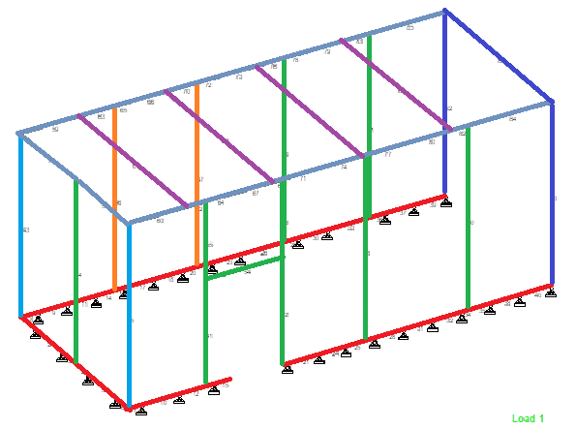
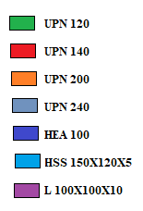

RANGE
B3:Q41

TIPOLOGIA | COMMESSA |  |  | MODELLO DI CALCOLO |  | CONFORMAZIONE STRUTTURALE |  | DISPOSITIVI DI SOLLEVAMENTO
ON-BASE | 05-654 PGT25+ BONGKOT TAYLAND |  |  | NO |  | STRUTTURA CON CONTROVENTI |  | SI
 |  |  |  |  |  |  |  | BEAM SECTION |  | LOAD
TURBINA | LOCALITA |  |  | MODELLO 3D |  | DAMPERS |  | IPE 160 |  | 2000 | Kg
PGT25+ | THAILAND |  |  | NO |  | SI |  | VERIFICA BLAST
 |  |  |  |  |  |  |  | NO
SISMA APPLICATO |  | VENTO APPLICATO |  | COND. DI TRASPORTO APPLICATO |  | SPECIFICA PER EDIFICI STRUTTURALI IN ACCIAIO
NO |  | SI |  | NO |  | AISC Manual of Steel Construction ASD |  | CARICHI DI CONDOTI
NOT SITUATED IN A SEISMIC AREA |  | ASCE7-05 |  |  |  |  |  | NO

TECHNICAL DATA |  |  |  | APPLIED LOADS: |  |  | SECTION PROPERTIES
INSTALLATION: |  | OFF-SHORE |  | DEAD | 0.5 | kN/m2
EXPOSITION: |  | OUTDOOR |  | EQUIPMENT WIGHT G1 | 2000 | Kg | TRAVI |  | COLONNE |  | D.SOLLEVAMENTO
ELEVATION: |  | SEA LEVEL |  | EQUIPMENT WIGHT G2 | 5000 | Kg | C 140X60X8 |  | C 140X60X8 |  | HEB 100
AMBIENT TEMP (MIN/MAX): |  | 21/37 | °C | ROOF LIVE | 1 | kN/m2 | C 160X65X8 |  | C 160X65X8 |  | IPE 160
WIND SPEED: |  | 36 | m/s | PRESSURE | 500 | Pa | HEB 140
GUST: |  | 3 | sec | WINDWARD PRESSURE | 0.45 | kN/m2 | HEB 160 |  | CONTROVENTI
MAX. INTERNAL PRESSURE (N.OP): |  | 30 | mm H2O | LEEWARD PRESSURE | 0.28 | kN/m2 | L 100X100X10 |  | C 140X60X8
MAX. INTERNAL PRESSURE (DESIGN): |  | 50 | mm H2O

STRUCTURE IMAGE
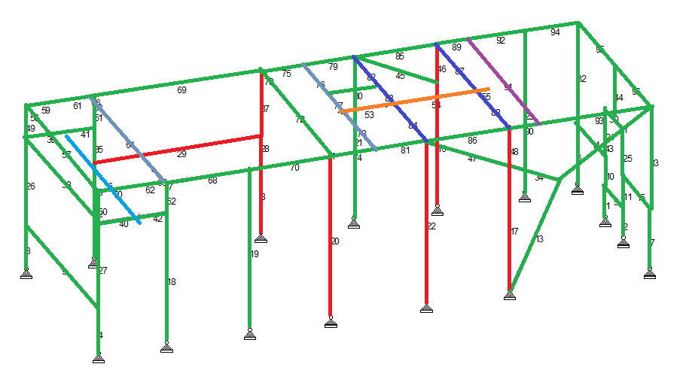
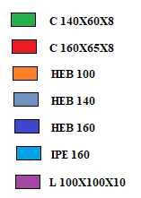

RANGE
B44:Q83

TIPOLOGIA | COMMESSA |  |  | MODELLO DI CALCOLO |  | CONFORMAZIONE STRUTTURALE |  | DISPOSITIVI DI SOLLEVAMENTO
OFF-BASE | 05-656 CAPPA COMPRESSORE ANGOLA |  |  | INESISTENTE |  | STRUTTURA CON CONTROVENTI |  | NO

TURBINA | LOCALITA |  |  | MODELLO 3D |  | DAMPERS |  | STRUTTURA AGGIUNTIVA
ACOUSTIC WALL | ANGOLA |  |  | INESISTENTE |  | ESISTENTE |  | SI
GEAR AND GENERATOR |  |  |  |  |  |  |  | WALKWAYS
SISMA APPLICATO |  | VENTO APPLICATO |  | COND. DI TRASPORTO APPLICATO |  | SPECIFICA PER EDIFICI STRUTTURALI IN ACCIAIO |  | VERIFICA BLAST
SI |  | SI |  | NO |  | AISC – LRFD Steel Construction Manual |  | NO
IBC2003 |  | ASCE7-02
 |  |  |  |  |  | CARICHI DI CONDOTI |  | CALCOLI AGGIUNTIVI
 |  |  |  |  |  | NO |  | BASE PLATE VERIFICATION
 |  |  |  |  |  |  |  | JOINT COLUM BEAM WEB
TECHNICAL DATA |  |  |  | APPLIED LOADS: |  |  | SECTION PROPERTIES
INSTALLATION: |  | ON-SHORE |  | WALL PANELS G1 | 0.25 | kN/m2 | TRAVI |  | COLONNE
EXPOSITION: |  | OUTDOOR |  | WALL BAFFLE PANELS G2 | 0.6 | kN/m2 | IPE 270 |  | HEA 240
ELEVATION: |  | SEA LEVEL |  | WINDWARD PRESSURE | 0.69 | kN/m2 | HEA 180
AMBIENT TEMP: |  | ±30 | °C | LEEWARD PRESSURE | 0.43 | kN/m2 |  |  | CONTROVENTI
WIND SPEED: |  | 38 | m/s | DESIGN SHEAR | 0.061 | W |  |  | L 100X75X7
EXPOSURE: |  | D |  | LATERAL ACELERATION | 0.061 | g
SITE CLASS |  | D
SPECTRAL RESPONSE ACEL. (SDS): |  | 0.17g | s
SPECTRAL RESPONSE AT 1 sec (SD1): |  | 0.1g | s
OCUPANCY IMPORTANCE FACTOR (IE): |  | 1.25

STRUCTURE IMAGE
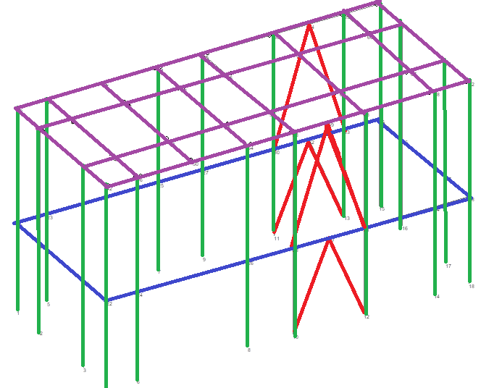

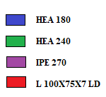

RANGE
B86:Q128

TIPOLOGIA | COMMESSA |  |  | MODELLO DI CALCOLO |  | CONFORMAZIONE STRUTTURALE |  | DISPOSITIVI DI SOLLEVAMENTO
OFF-BASE | 05-668 MS5002 ZAMZAMA |  |  | NO |  | STRUTTURA CON CONTROVENTI |  | SI
 |  |  |  |  |  |  |  | BEAM SECTION |  | LOAD
 |  |  |  |  |  |  |  | HEB 200 |  | 1500 Kg
TURBINA | LOCALITA |  |  | MODELLO 3D |  | DAMPERS |  | STRUTTURA AGGIUNTIVA
MS5002C | ZAMZAMA |  |  | NO |  | SI |  | SI
 |  |  |  |  |  |  |  | WALKWAYS
SISMA APPLICATO |  | VENTO APPLICATO |  | COND. DI TRASPORTO APPLICATO |  | SPECIFICA PER EDIFICI STRUTTURALI IN ACCIAIO |  | VERIFICA BLAST
SI |  | SI |  | NO |  | AISC Manual of Steel Construction ASD |  | NO
UBC-97 |  | ASCE7-02
 |  |  |  |  |  | CARICHI DI CONDOTI |  | CALCOLI AGGIUNTIVI
 |  |  |  |  |  | NO |  | BASE PLATE VERIFICATION |  |  | FIRE VERIFICATION
 |  |  |  |  |  |  |  | JOINT COLUM BEAM WEB
TECHNICAL DATA |  |  |  | APPLIED LOADS: |  |  | SECTION PROPERTIES
INSTALLATION: |  | ON-SHORE |  | DEAD | 0.5 | kN/m2 | TRAVI |  | COLONNE
EXPOSITION: |  | OUTDOOR |  | THERMAL | ± 30 | °C | HEB 140 |  | HEB 140
ELEVATION: |  | 1500 | m | ROOF LIVE | 1.5 | kN/m2 | HEB 200 |  | HEB 280
SEISMIC ZONE: |  | 2A/2B |  | WALKAWAY LIVE LOAD | 5 | kN/m2 | HEB 240
WIND SPEED: |  | 50 | m/s | PRESSURE | 500 | Pa | HEB 260 |  | CONTROVENTI
INTERNAL ENCLOSURE TEMP.: |  | 80 | °C | WINDWARD PRESSURE | 1.31 | kN/m2 |  |  | L 150X100X10 LD
SNOW LOAD: |  | 200 | Kg/m2 | LEEWARD PRESSURE | 1.31 | kN/m2
 |  |  |  | DESIGN SHEAR | 0.0153 | W
 |  |  |  | LATERAL ACELERATION | 0.153 | g
 |  |  |  | SEISMIC ACTION ON ROOF P. | 0.306 | kN/m2
 |  |  |  | INLET DUCT PRESSURE | 3000 | Pa
 |  |  |  | WIND PRESSURE FOR DUCTS | 2.3 | kN/m2
STRUCTURE IMAGE
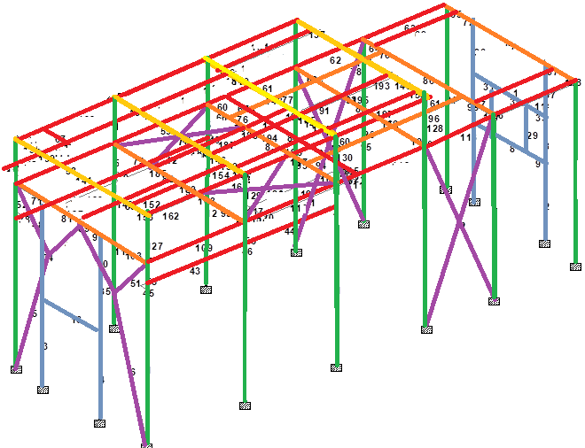

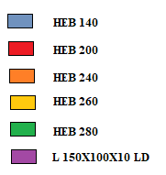

RANGE
B131:Q175

TIPOLOGIA | COMMESSA |  |  | MODELLO DI CALCOLO |  | CONFORMAZIONE STRUTTURALE |  | DISPOSITIVI DI SOLLEVAMENTO
OFF-BASE | 05-669 CAPPE FR6 QAFCO |  |  | NO |  | STRUTTURA CON CONTROVENTI |  | SI
 |  |  |  |  |  |  |  | BEAM SECTION |  | LOAD
 |  |  |  |  |  |  |  | HEB 200 |  | 1500 Kg
TURBINA | LOCALITA |  |  | MODELLO 3D |  | DAMPERS |  | STRUTTURA AGGIUNTIVA
MS6001 | MESAIEED - QATAR |  |  | NO |  | SI |  | SI
 |  |  |  |  |  |  |  | WALkWAYS
SISMA APPLICATO |  | VENTO APPLICATO |  | COND. DI TRASPORTO APPLICATO |  | SPECIFICA PER EDIFICI STRUTTURALI IN ACCIAIO |  | VERIFICA BLAST
SI |  | SI |  | NO |  | AISC Manual of Steel Construction ASD |  | NO
UBC-97 |  | BS6399-2
 |  |  |  |  |  | CARICHI DI CONDOTI |  | CALCOLI AGGIUNTIVI
 |  |  |  |  |  | NO |  | BASE PLATE VERIFICATION |  |  | FIRE VERIFICATION
 |  |  |  |  |  |  |  | JOINT COLUM BEAM
TECHNICAL DATA |  |  |  | APPLIED LOADS: |  |  | SECTION PROPERTIES
INSTALLATION: |  | ON-SHORE |  | DEAD | 0.5 | kN/m2 | TRAVI |  | COLONNE
EXPOSITION: |  | OUTDOOR |  | THERMAL | ± 30 | °C | HEA 160 |  | HEB 200
ELEVATION: |  | SEA LEVEL | m | ROOF LIVE | 1.5 | kN/m2 | HEA 180 |  | HEB 220
SEISMIC ZONE: |  | 1 |  | WALKAWAY LIVE LOAD | 5 | kN/m2 | HEA 200 |  | HEA 180
WIND SPEED: |  | 19.1 | m/s | PRESSURE | 500 | Pa | HEB 260 |  | CONTROVENTI
AMBIENT TEMP: |  | ±30 | °C | WINDWARD PRESSURE | 0.53 | kN/m2 | IPE 180 |  | UPN 140
BUILDING TYPE FACTOR (Kb): |  | 4 |  | LEEWARD PRESSURE | -0.2 | kN/m2 | IPE 330 |  | L 100X75X7 LD
BUILDING HEIGHT: |  | 7 | m | DESIGN SHEAR | 0.084 | W
COEFFICIENT FOR ZONE 1 |  | 1 |  | LATERAL ACELERATION | 0.084 | g
IMPORTANCE FACTOR |  | 1.25 |  | SEISMIC ACTION ON ROOF P. | 0.168 | kN/m2
SOIL PROFILE |  | Sd
SEISMIC COEFFICIENTS (Ca): |  | 0.12
SEISMIC COEFFICIENTS (Cv): |  | 0.18
STRUCTURE IMAGE
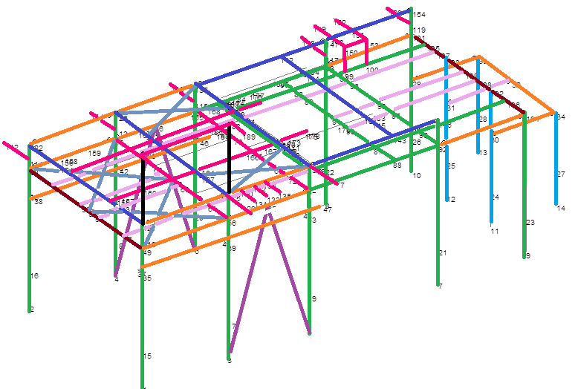
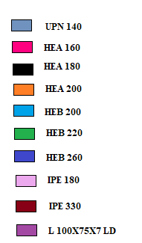

RANGE
B178:Q223

TIPOLOGIA | COMMESSA |  |  | MODELLO DI CALCOLO |  | CONFORMAZIONE STRUTTURALE |  | DISPOSITIVI DI SOLLEVAMENTO
OFF-BASE | 05-696 CAPPA BHIKKI PAKISTAN |  |  | NO |  | STRUTTURA CON CONTROVENTI |  | NO

TURBINA | LOCALITA |  |  | MODELLO 3D |  | DAMPERS |  | STRUTTURA AGGIUNTIVA
ACOUSTIC WALL | PAKISTAN |  |  | NO |  | INESISTENTE |  | NO

SISMA APPLICATO |  | VENTO APPLICATO |  | COND. DI TRASPORTO APPLICATO |  | SPECIFICA PER EDIFICI STRUTTURALI IN ACCIAIO |  | VERIFICA BLAST
SI |  | NO |  | NO |  | AISC Manual of Steel Construction ASD |  | NO
UBC-97
 |  |  |  |  |  |  |  | CALCOLI AGGIUNTIVI
 |  |  |  |  |  |  |  | NO

TECHNICAL DATA |  |  |  | APPLIED LOADS: |  |  | SECTION PROPERTIES
INSTALLATION: |  | ON-SHORE |  | WALL PANELS: | 0.1 | kN/m2 | TRAVI |  | COLONNE
EXPOSITION: |  | INDOOR |  | THERMAL | ± 30 | °C | HEA 140 |  | HEB 140
ELEVATION: |  | SEA LEVEL | m | DESIGN SHEAR | 0.46 | W | IPE 140 |  | IPE 140
SEISMIC ZONE: |  | 2A |  | LATERAL ACELERATION | 0.46 | g
AMBIENT TEMP: |  | ±30 | °C |  |  |  |  |  | CONTROVENTI
COEFFICIENT FOR ZONE 2A |  | 0.4 |  |  |  |  |  |  | L 50X50X75
IMPORTANCE FACTOR |  | 1.25
SOIL PROFILE |  | Sd
SEISMIC COEFFICIENTS (Na): |  | 1.5
SEISMIC COEFFICIENTS (Nv): |  | 2
STRUCTURE IMAGE

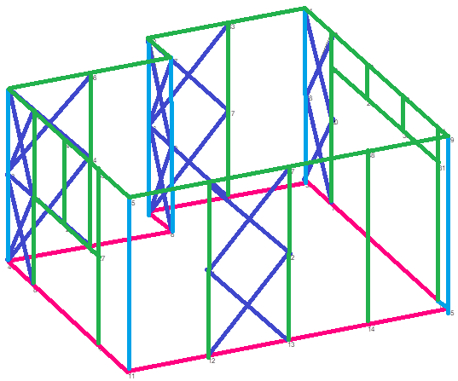

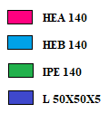

RANGE
B226:Q267

2011
TIPOLOGIA |  | COMMESSA |  |  | MODELLO DI CALCOLO |  | CONFORMAZIONE STRUTTURALE |  |  | DISPOSITIVI DI SOLLEVAMENTO
ON-BASE |  | 05-754 GENERATORE LM2500 |  |  | NO |  | STRUTTURA CON CONTROVENTI |  |  | NO

TURBINA |  | LOCALITA |  |  | MODELLO 3D |  | DAMPERS |  |  | VERIFICA BLAST
GT LM2500 |  | CLOV ANGOLA |  |  | SI |  | SI |  |  | NO

SISMA APPLICATO |  |  | VENTO APPLICATO |  | COND. DI TRASPORTO APPLICATO |  | SPECIFICA PER EDIFICI STRUTTURALI IN ACCIAIO |  |  | CARICHI DI CONDOTI
SI |  |  | SI |  | SI |  | AISC Manual of Steel Construction ASD |  |  | NO
UBC-97 |  |  | UBC-97 |  |  |  | ENV 1993-1-4 - Eurocode 3
TECHNICAL DATA |  |  |  |  | APPLIED LOADS: |  |  |  | SECTION PROPERTIES
INSTALLATION: |  |  | OFF-SHORE |  | DEAD |  | 0.5 | kN/m2
EXPOSITION: |  |  | OUTDOOR
ELEVATION: |  |  | SEA LEVEL | m | LIVE LOAD |  | 3 | kN/m2 | TRAVI |  | COLONNE
SEISMIC ZONE: |  |  | 2A/2B |  | ROOF LIVE |  | 1.5 | kN/m2 | C 80X160X6 |  | TUBO 200X240X6
WIND SPEED (10 YRD. WIND, 1 MIN GUST): |  |  | 21.2 | m/s | PRESSURE |  | 800 | Pa | C 80X200X6 |  | MONTANTE 60X180X60 E= 6
WIND SPEED (100 YRD. WIND, 3 SEC GUST): |  |  | 28.1 | m/s | WINDWARD PRESSURE |  | 0.65 | kN/m2 |  |  | MONTANTE 60X180X60 E= 10
AMBIENT TEMP. (MIN/MAX): |  |  | 18/34 | °C | LEEWARD PRESSURE |  | 0.4 | kN/m2 |  |  | PORFILO C
DYNAMIC DESIGN ANGLES |  |  |  |  | OPERATION LOAD
 | PITCH |  | 4.8 | DEG | X ACELERATION (PARALLEL TO GT AXIS) |  | 0.064 | g |  |  | CONTROVENTI
 | ROLL |  | 12.5 | DEG | Y ACELERATION |  | 0.113 | g |  |  | L 50X6
DYNAMIC OPERATION ANGLES |  |  |  |  | Z ACELERATION |  | 0.084 | g
 | PITCH |  | 2.9 | DEG | SURVIVAL TOWING CONDITIONS
 | ROLL |  | 4.6 | DEG | X ACELERATION (PARALLEL TO GT AXIS) |  | 0.126 | g
STATIC ANGLE IN DAMAGE CONDITION |  |  |  |  | Y ACELERATION |  | 0.496 | g
 | TRIM |  | 2.4 | DEG | Z ACELERATION |  | 0.355 | g
 | HEEL |  | 16.5 | DEG
STRUCTURE IMAGE
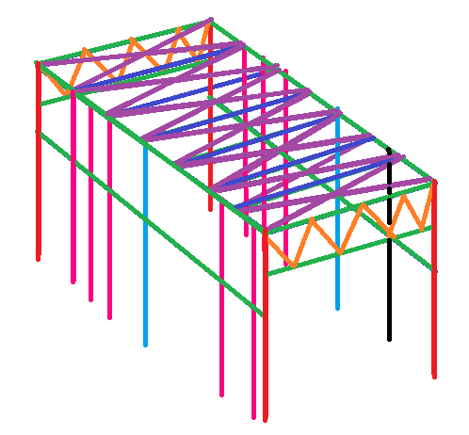
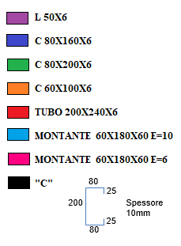

RANGE
B3:Q47

TIPOLOGIA |  | COMMESSA |  |  | MODELLO DI CALCOLO |  | CONFORMAZIONE STRUTTURALE |  |  | DISPOSITIVI DI SOLLEVAMENTO
ON-BASE |  | 05-765 LM2500 JACK ST. MALO USA |  |  | NO |  | STRUTTURA CON CONTROVENTI |  |  | NO

TURBINA |  | LOCALITA |  |  | MODELLO 3D |  | DAMPERS |  |  | VERIFICA BLAST
LM2500+ |  | GULF OF MEXICO |  |  | SI |  | SI |  |  | NO

SISMA APPLICATO |  |  | VENTO APPLICATO |  | COND. DI TRASPORTO APPLICATO |  | SPECIFICA PER EDIFICI STRUTTURALI IN ACCIAIO |  |  | CARICHI DI CONDOTI
SI |  |  | SI |  | SI |  | AISC Manual of Steel Construction ASD |  |  | NO
UBC-97 |  |  | UBC-97 |  |  |  | ENV 1993-1-4 - Eurocode 3
TECHNICAL DATA |  |  |  |  | APPLIED LOADS: |  |  |  | SECTION PROPERTIES
INSTALLATION: |  |  | OFF-SHORE |  | DEAD |  | 0.5 | kN/m2 | TRAVI |  | COLONNE
EXPOSITION: |  |  | OUTDOOR |  | LIVE LOAD |  | 1.22 | kN/m2 | RE. 150X200X8 |  | RE. 150X200X8
ELEVATION: |  |  | SEA LEVEL | m | ROOF LIVE |  | 1.5 | kN/m2 | RE. 150X240X8 |  | RE. 65X240X8
SEISMIC ZONE: |  |  | 2A/2B |  | INTERNAL PRESSURE NORMAL OPERATION |  | 500 | Pa | RE. 100X200X8 |  | RE. 100X100X5
WIND SPEED (10 YRD. WIND, 1 MIN GUST): |  |  | 21.2 | m/s | INTERNAL DESIGN PRESSURE |  | 3000 | Pa | RE. 65X240X8
WIND SPEED (100 YRD. WIND, 3 SEC GUST): |  |  | 28.1 | m/s | WINDWARD PRESSURE |  | 0.65 | kN/m2 | C. 50X100X5
AMBIENT TEMP. (MIN/MAX): |  |  | 18/34 | °C | LEEWARD PRESSURE |  | 0.4 | kN/m2 | C. 60X120X8 |  | CONTROVENTI
MOTION AND ACELERATIONS,WIND: |  |  |  |  | OPERATION LOAD |  |  |  |  |  | L 70X5
 | 1 OPERATING CONDITIONS |  |  |  | X ACELERATION (PARALLEL TO GT AXIS) |  | 0.064 | g |  |  | C 60X140X8
 | LATERAL ACCELERATION |  | 0.1 | g | Y ACELERATION |  | 0.113 | g
 | VERTICAL ACCELERATION |  | 0.06 | g | Z ACELERATION |  | 0.084 | g
 | WIND |  | 81 | mph | WIND PRESSURE |  | 1.178 | kN/m2
 | 2 EXTREME ENVIROMENTAL CONDITIONS |  |  |  | EXTREME CONDITION
 | LATERAL ACCELERATION |  | 0.22 | g | X ACELERATION (PARALLEL TO GT AXIS) |  | 0.22 | g
 | VERTICAL ACCELERATION |  | 0.13 | g | Y ACELERATION |  | 0.22 | g
 | WIND |  | 186 | mph | Z ACELERATION |  | 0.13 | g
 | 3 DAMAGE ENVIROMENTAL CONDITIONS |  |  |  | WIND PRESSURE |  | 6.212 | kN/m2
 | LATERAL ACCELERATION |  | 0.25 | g | DAMAGE CONDITION
 | VERTICAL ACCELERATION |  | 0.1 | g | X ACELERATION (PARALLEL TO GT AXIS) |  | 0.25 | g
 | WIND |  | 135 | mph | Y ACELERATION |  | 0.25 | g
 | 4 NMD 22 CONDITIONS |  |  |  | Z ACELERATION |  | 0.1 | g
 | LATERAL ACCELERATION |  | 0.45 | g | WIND PRESSURE |  | 3.272 | kN/m2
 | VERTICAL ACCELERATION |  | -0.1 | g | NMD 22 CONDITION
 | 5 TRANSIT CONDITIONS |  |  |  | X ACELERATION (PARALLEL TO GT AXIS) |  | 0.45 | g
 | LATERAL ACCELERATION |  | 0.65 | g | Y ACELERATION |  | 0.45 | g
 | VERTICAL ACCELERATION |  | 0.4 | g | Z ACELERATION |  | -0.1 | g
 | WIND |  | 76 | mph | TRANSIT CONDITIONS
 |  |  |  |  | X ACELERATION (PARALLEL TO GT AXIS) |  | 0.65 | g
 |  |  |  |  | Y ACELERATION |  | 0.65 | g
 |  |  |  |  | Z ACELERATION |  | 0.4 | g
 |  |  |  |  | WIND PRESSURE |  | 1.037 | kN/m2

STRUCTURE IMAGE
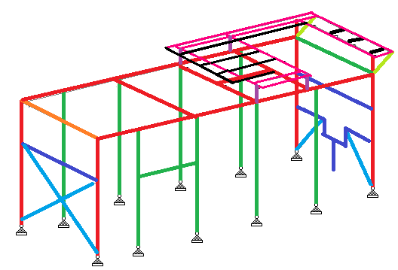
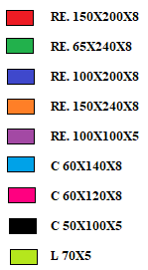

RANGE
B50:Q110

TIPOLOGIA |  | COMMESSA |  |  | MODELLO DI CALCOLO |  | CONFORMAZIONE STRUTTURALE |  |  | DISPOSITIVI DI SOLLEVAMENTO
OFF-BASE |  | 05-789 BARRIERA RUWAIS ABU DHABI |  |  | NO |  | STRUTTURA CON CONTROVENTI |  |  | NO

TURBINA |  | LOCALITA |  |  | MODELLO 3D |  | DAMPERS |  |  | STRUTTURA AGGIUNTIVA
ACOUSTIC WALL |  | RUWAIS - ABU DHABI |  |  | NO |  | SI |  |  | SI
MOTOR COMPRESSOR |  |  |  |  |  |  |  |  |  | WALKWAYS
SISMA APPLICATO |  |  | VENTO APPLICATO |  | COND. DI TRASPORTO APPLICATO |  | SPECIFICA PER EDIFICI STRUTTURALI IN ACCIAIO |  |  | VERIFICA BLAST
SI |  |  | NO |  | NO |  | AISC Manual of Steel Construction ASD |  |  | NO
UBC-97
 |  |  |  |  |  |  | CARICHI DI CONDOTI |  |  | CALCOLI AGGIUNTIVI
 |  |  |  |  |  |  | NO |  |  | NO

TECHNICAL DATA |  |  |  |  | APPLIED LOADS: |  |  |  | SECTION PROPERTIES
INSTALLATION: |  |  | ON-SHORE |  | DEAD | 0.5 | kN/m2 |  | TRAVI |  | COLONNE
EXPOSITION: |  |  | INDOOR |  | THERMAL | ± 25 | °C |  | HEA 140 |  | HEA 200
ELEVATION: |  |  | 3 to 15 | m | WEIGHT OF BAFFLE PANELS G2: | 0.6 | kN/m2 |  | IPE 300
SEISMIC ZONE: |  |  | 1 |  | WALL PANEL WEIGHT G1: | 0.35 | kN/m2
DESIGN LIFE: |  |  | 25 | YEARS | DESIGN SHEAR | 0.067 | W |  |  |  | CONTROVENTI
AMBIENT TEMP (MIN/MAX): |  |  | +4/+46 | °C | LATERAL ACELERATION | 0.067 | g |  |  |  | L 60X60X5 LD
IMPORTANCE FACTOR |  |  | 1 |  | SEISMIC ACTION ON ROOF BAFFLES P. | 0.04 | kN/m2 |  |  |  | L 90X90X10 LD
 |  |  |  |  | SEISMIC ACTION ON WALL P. | 0.0235 | kN/m2

STRUCTURE IMAGE
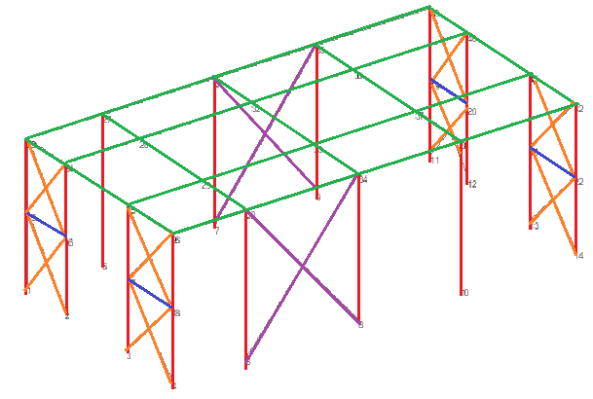

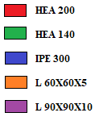

RANGE
B113:Q153

TIPOLOGIA |  | COMMESSA |  |  | MODELLO DI CALCOLO |  | CONFORMAZIONE STRUTTURALE |  |  | DISPOSITIVI DI SOLLEVAMENTO
OFF-BASE |  | 05-790 CAPPA FR6 BARZAN (QATAR) |  |  | NO |  | STRUTTURA CON CONTROVENTI |  |  | SI
 |  |  |  |  |  |  |  |  |  | BEAM SECTION |  | LOAD
 |  |  |  |  |  |  |  |  |  | HEB 200 |  | 1500 Kg
 |  |  |  |  |  |  |  |  |  | IPE 200 |  | 500 Kg
TURBINA |  | LOCALITA |  |  | MODELLO 3D |  | DAMPERS |  |  | STRUTTURA AGGIUNTIVA
MS6001B-EV |  | RAS LAFFAN (QATAR) |  |  | SI |  | SI |  |  | SI
 |  |  |  |  |  |  |  |  |  | WALKWAYS
SISMA APPLICATO |  |  | VENTO APPLICATO |  | COND. DI TRASPORTO APPLICATO |  | SPECIFICA PER EDIFICI STRUTTURALI IN ACCIAIO |  |  | VERIFICA BLAST
SI |  |  | SI |  | NO |  | AISC Manual of Steel Construction ASD |  |  | NO
UBC-97 |  |  | ASCE7-05
 |  |  |  |  |  |  | CARICHI DI CONDOTI |  |  | CALCOLI AGGIUNTIVI
 |  |  |  |  |  |  | SI |  |  | BASE PLATE VERIFICATION |  |  | FIRE VERIFICATION
 |  |  |  |  |  |  |  |  |  | JOINT COLUM BEAM WEB |  |  | LIFTING DEVICES
TECHNICAL DATA |  |  |  |  | APPLIED LOADS: |  |  |  | SECTION PROPERTIES
INSTALLATION: |  |  | ON-SHORE |  | DEAD |  | 0.5 | kN/m2 | TRAVI |  | COLONNE
EXPOSITION: |  |  | OUTDOOR |  | THERMAL |  | ± 30 | °C | HEB 200 |  | HEB 200
ELEVATION: |  |  | 4.5 | m | ROOF LIVE LOAD: |  | 1 | kN/m2 | HEB 220 |  | HEB 300
AMBIENT TEMP (MIN/MAX): |  |  | +4.3/+52.3 | °C | PLATAFORM LIVE LOAD: |  | 5 | kN/m2 | HEB 260 |  | HEA 180
SEISMIC ZONE: |  |  | 1 |  | INTERNAL PRESSURE NORMAL OPERATION |  | 500 | Pa | HEB 300 |  | CONTROVENTI
SOIL PROFILE |  |  | Sc |  | WINDWARD PRESSURE |  | 0.67 | kN/m2 | HEA 160 |  | UPN 140
IMPORTANCE FACTOR |  |  | 1.25 |  | LEEWARD PRESSURE |  | 0.42 | kN/m2 | HEA 200 |  | L 120X80X8 LD
WIND EXPOSURE CATEGORY |  |  | C |  | INLET DUCT PRESSURE |  | 1.1 | kN/m2 | IPE 200
IMPORTANCE WIND FACTOR |  |  | 1.15 |  | DESIGN SHEAR |  | 0.063 | W | IPE 300
WIND SPEED (3 SECONDS GUST SPEED) |  |  | 41 | m/s | LATERAL ACELERATION |  | 0.063 | g | IPE 330
TOPOGRAPHIC FACTOR (Kzt) |  |  | 1 |  | SEISMIC ACTION ON ROOF BAFFLES P. |  | 0.095 | kN/m2
TEMPERATURE VARIATION |  |  | ±30 | °C
DESIGN LIFE |  |  | 25 | YEARS
MAX. OPERATING INTERNAL PRESSURE |  |  | 500 | Pa
UNIFORM LIVE LOAD (MANTENIENCE) |  |  | 1 | kN/m2
CONCENTRATED LIVE LOAD (MANTENIENCE) |  |  | 2 | Kn
WALKWAYS UNIFORM LIVE LOAD |  |  | 5 | kN/m2
WALKWAYS CONCENTRATED LICVE LOADS |  |  | 5 | Kn
DESIGN PRESSURE |  |  | 3000 | Pa
MAX OPERATING INTERNAL TEMPERATURE |  |  | 80 | °C

STRUCTURE IMAGE
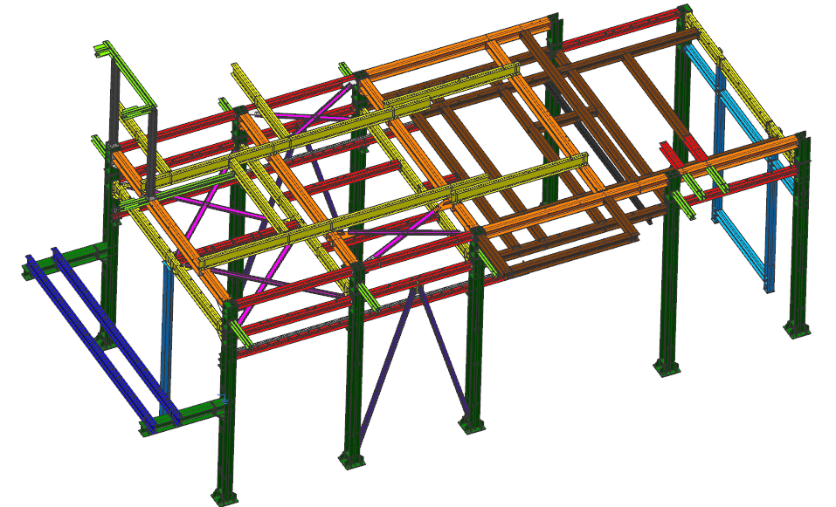

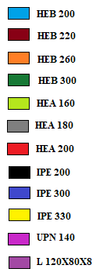

RANGE
B156:Q217

2012
TIPOLOGIA | COMMESSA |  |  | MODELLO DI CALCOLO | CONFORMAZIONE STRUTTURALE |  |  | DISPOSITIVI DI SOLLEVAMENTO
OFF-BASE | 05-702 MS7001EA GT MR GORGON |  |  | NO | STRUTTURA CON CONTROVENTI |  |  | SI
 |  |  |  |  |  |  |  | BEAM SECTION |  | LOAD
 |  |  |  |  |  |  |  | HEB 220 |  | 1500 Kg
 |  |  |  |  |  |  |  | HEB 160 |  | 500 Kg
TURBINA | LOCALITA |  |  | MODELLO 3D | DAMPERS |  |  | STRUTTURA AGGIUNTIVA
MS7001 | BARROW ISLAND-AUSTRALIA |  |  | SI | SI |  |  | SI
 |  |  |  |  |  |  |  | WALKWAYS
SISMA APPLICATO |  | VENTO APPLICATO |  | COND. DI TRASPORTO APPLICATO | SPECIFICA PER EDIFICI STRUTTURALI IN ACCIAIO |  |  | VERIFICA BLAST
SI |  | SI |  | NO | AISC Manual of Steel Construction ASD |  |  | NO
AS 1170 PART 4 |  | AS 1170 PART 2
 |  |  |  |  | CARICHI DI CONDOTI |  |  | CALCOLI AGGIUNTIVI
 |  |  |  |  | SI |  |  | BASE PLATE VERIFICATION |  |  | FIRE VERIFICATION
 |  |  |  |  |  |  |  | JOINT COLUM BEAM WEB |  |  | LIFTING DEVICES
TECHNICAL DATA |  |  |  | APPLIED LOADS: |  |  | SECTION PROPERTIES
INSTALLATION: |  | ON-SHORE |  | DEAD | 0.5 | kN/m2 | TRAVI |  | COLONNE
EXPOSITION: |  | OUTDOOR |  | THERMAL | ± 30 | °C | HEB 400 |  | HEB 160
ELEVATION: |  | SEA LEVEL | m.a.s.l | ROOF LIVE LOAD: | 1.5 | kN/m2 | HEB 300 |  | HEB 200
AMBIENT TEMP (MIN/MAX): |  | +7 /+45 | °C | PLATAFORM LIVE LOAD: | 5 | kN/m2 | HEB 280 |  | HEB 220
TEMPERATURE VARIATION |  | ±30 | °C | INTERNAL PRESSURE LOAD | 500 | Pa | HEB 240 |  | HEB 320
DESIGN LIFE |  | 30 | YEARS | WINDWARD PRESSURE FOR WALLS | 3.52 | kN/m2 | HEB 220
MAX. OPERATING INTERNAL PRESSURE |  | 500 | Pa | LEEWARD PRESSURE FOR WALLS | -2.2 | kN/m2 | HEB 200 |  | CONTROVENTI
DESIGN PRESSURE |  | 3000 | Pa | SIDE PRESSURE FOR WALLS | -2.23 | kN/m2 | HEB 160 |  | UPN 160
BASIC WIND SPEED |  | 88 | m/s | WIND PRESSURE FOR THE ROOF TURBINE AXIS | -3.17 | kN/m2 | UPN160 |  | UPN 200
MAX OPERATING INTERNAL TEMPERATURE |  | 80 | °C | WIND PRESSURE FOR THE ROOF TRANSVERSAL TURBINE AXIS | -4.4 | kN/m3 |  |  | L 100X100X10
 |  |  |  | INLET DUCT PRESSURE | 7.92 | kN/m2 |  |  | L 100X75X10 LD
 |  |  |  | SEISMIC LOAD: | RESPONSE SPECTRUM USED |  |  |  | L 150X75X15 LD
STRUCTURE IMAGE
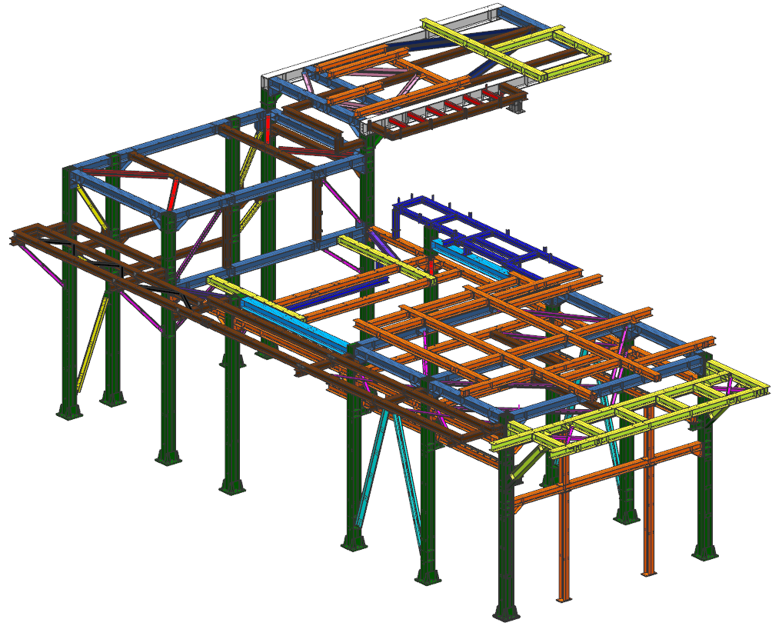

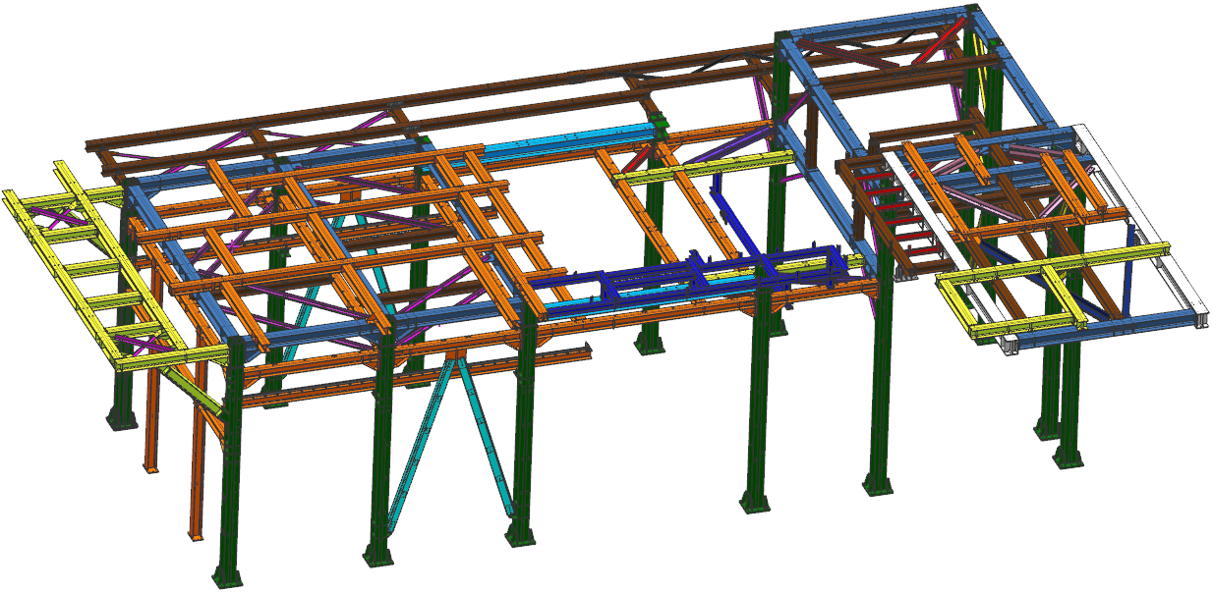

RANGE
B3:Q55

TIPOLOGIA | COMMESSA |  |  | MODELLO DI CALCOLO | CONFORMAZIONE STRUTTURALE |  |  | DISPOSITIVI DI SOLLEVAMENTO
OFF-BASE | 05-708 BUILDING SNAM MESSINA |  |  | NO | STRUTTURA CON CONTROVENTI |  |  | SI
 |  |  |  |  |  |  |  | BEAM SECTION |  | LOAD
 |  |  |  |  |  |  |  | HEB 220 |  | 30000 Kg
TURBINA | LOCALITA |  |  | MODELLO 3D | DAMPERS |  |  | STRUTTURA AGGIUNTIVA
LM2500 AND PCL 804/A COMPRESSOR | MESSINA - ITALIA |  |  | SI | SI |  |  | SI
 |  |  |  |  |  |  |  | WALKWAYS |  | EMERGENCY STAIRS
SISMA APPLICATO |  | VENTO APPLICATO |  | COND. DI TRASPORTO APPLICATO | SPECIFICA PER EDIFICI STRUTTURALI IN ACCIAIO |  |  | VERIFICA BLAST
SI |  | SI |  | NO | DM 2008-01-14 NTC |  |  | NO
DM 2008-01-14 NTC |  | DM 2008-01-14 NTC
 |  |  |  |  | CARICHI DI CONDOTI |  |  | CALCOLI AGGIUNTIVI
 |  |  |  |  | SI |  |  | EMERGENCY STAIRS
 |  |  |  |  |  |  |  | LIFTING DEVICES
TECHNICAL DATA |  |  |  | APPLIED LOADS: |  |  | SECTION PROPERTIES
INSTALLATION: |  | ON-SHORE |  | LOAD FOR GRID ON STAIRS AND GALLERIES | 0.5 | kN/m2 | TRAVI |  | COLONNE |  | TRAVE RETICOLARE
EXPOSITION: |  | OUTDOOR |  | LOAD FOR ROOF COVER SHEETING INCLUDING PURLINS | 0.3 | kN/m2 | IPE 500 |  | HEB 400 |  | HEB 300
ELEVATION: |  | 167 | m.a.s.l | LOAD FOR PANELS AND SUPPORT PROFILES | 0.61 | kN/m2 | HEB 180 |  | HEA 400 |  | L 100X10
AMBIENT TEMP (MIN/MAX): |  | 0 /+40 | °C | WEIGHT LOAD FOR THE TURBINE EXHAUST CHIMNEY | 536.6 | kN | HEB 220 |  | HEA 360
DESIGN LIFE |  | 30 | YEARS | WEIGHT OF TURBINE INTAKE AND VENTILATION ON DECK +5345 mm | 153.9 | kN | HEB 200 |  | HEB 300 |  | SCALE
MAX. OPERATING INTERNAL PRESSURE |  | 300 | Pa | WEIGHT OF THE SEPARATOR VAPOR SYNTHETIC OIL AT + 5345 mm | 10 | kN | HEA 220 |  | HEB 200 |  | UPN 200
SNOW LOAD: |  |  |  | WEIGHT OF THE VENTILATORS ENCLOSURE SUSPENDED TURBINE AT + 7693 mm | 39.2 | kN | HEA 300 |  | HEB 160
MINIMUN NOMINAL LIFE |  | 100 | YEARS | WEIGHT OF THE BLOWERS SKID AND THE SEPARATOR VAPOR OIL AT + 3400 mm | 27.4 | kN | HEA 320 |  | HEA 200
CLASS |  | IV |  | SELF WEIGHT OF THE OIL COOLER | 127 | kN | HEB 220 |  | HEB 240
TOPOGRAPHY |  | T1 |  | SELF WEIGHT OF THE VENTILATION DUCT ON THE ROOF COVER | 60 | kN | HEB 300 |  | HEB 220
DESIGN PRESSURE |  | -1000 | Pa | SELF WEIGHT OF THE ANTI-ICING DUCT INCLUDING SOUNDPROOF COVERAGE | 15 | kN
MAX OPERATING INTERNAL TEMPERATURE |  | 80 | °C | WEIGHT OF THE ANTI-ICING DUCT HOT SECTION | 1.1 | kN/m
MINIMUN LOAD ON ROOF PANELS |  | 1.5 | kN/m2 | WEIGHT OF THE ANTI-ICING DUCT COLD SECTION | 0.7 | kN/m |  |  | CONTROVENTI
WALKWAYS UNIFORM LIVE LOAD |  | 5 | kN/m2 | WALKWAYS UNIFORM LIVE LOAD | 5 | kN/m2 |  |  | HEB 180
SNOW (ZONE) |  | III |  | BRIDGE CRANE VERTICAL LOAD ON SIDE A | 307.7 | kN |  |  | HEB 200
SNOW (LOAD ON THE GROUND) |  | 0.6 | kN/m2 | BRIDGE CRANE LONGITUDINAL LOAD ON SIDE A | 44 | kN |  |  | TUBO 139.7X5
WIND (ZONE) |  | 4 |  | BRIDGE CRANE TRANSVERSAL LOAD ON SIDE A | 30.8 | kN
WIND (REFERENCE ALTITUDE) |  | 500 | m.a.s.l | BRIDGE CRANE VERTICAL LOAD ON SIDE B | 107.3 | kN
WIND (EXPOSURE CATEGORY) |  | II |  | BRIDGE CRANE LONGITUDINAL LOAD ON SIDE B | 15.3 | kN
WIND (REFERENCE SPEED) |  | 28 | m/s | BRIDGE CRANE TRANSVERSAL LOAD ON SIDE B | 10.7 | kN
GROUND RUGOSITY CLASS |  | C |  | SNOW LOAD | 0.5 | kN/m2
OCUPANCY USE |  | IV |  | WINDWARD PRESSURE ON THE ENCLOSURE | 0.6 | kN/m3
USE COEFFICIENT |  | 2 |  | LEEWARD PRESSURE ON THE ENCLOSURE | 0.97 | kN/m4
TYPE OF SOIL |  | B |  | WIND FORCE ON X DIRECTION ON THE EXHAUST CHIMENEY | 41.6 | kN
TOPOGRPHYC CATEGORY |  | T1 |  | WIND FORCE ON Y DIRECTION ON THE EXHAUST CHIMENEY | 29.6 | kN
IMPORTANCE CLASS |  | 2 |  | SEISMIC LOAD: | RESPONSE SPECTRUM USED
STRUCTURE IMAGE
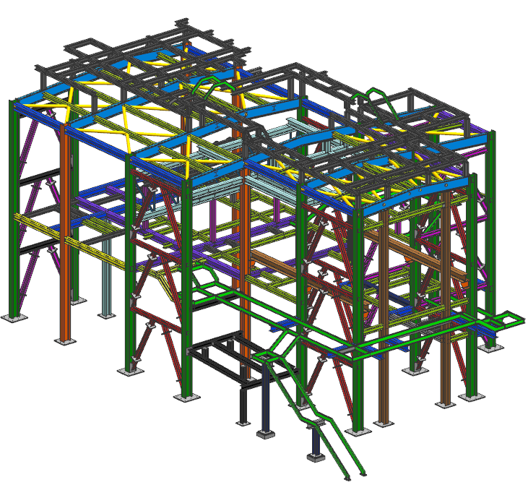
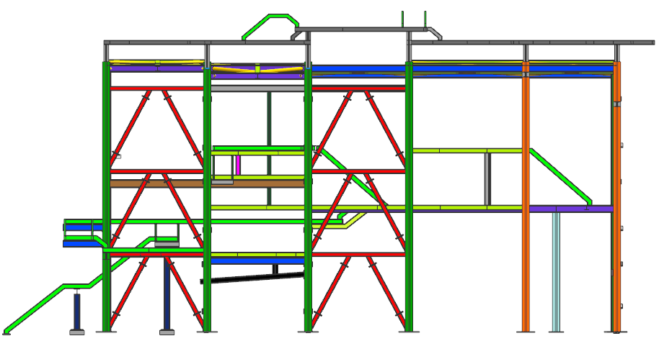
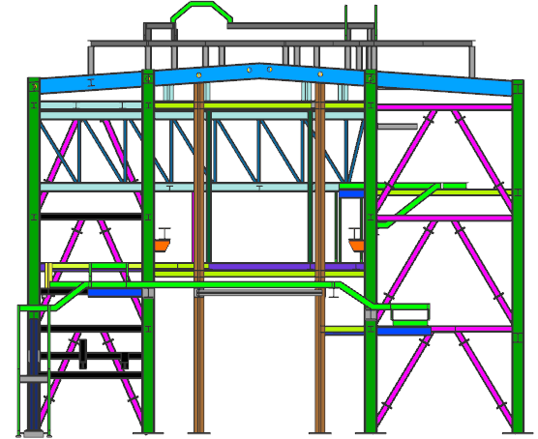

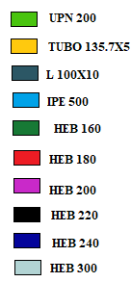


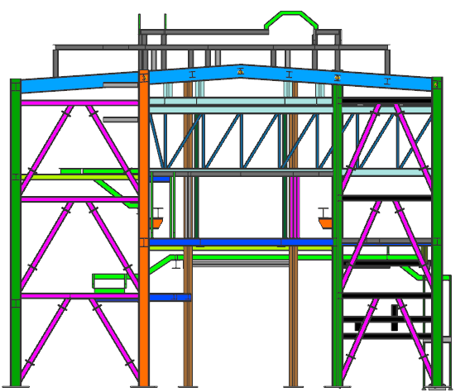
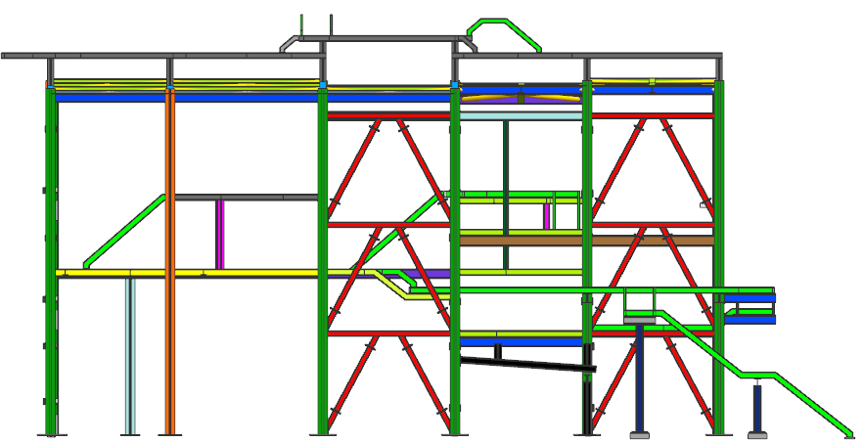

RANGE
B58:Q123

TIPOLOGIA | COMMESSA |  |  | MODELLO DI CALCOLO | CONFORMAZIONE STRUTTURALE |  |  | DISPOSITIVI DI SOLLEVAMENTO
OFF-BASE | 05-800 BUILDING SNAM ENNA |  |  | NO | STRUTTURA CON CONTROVENTI |  |  | SI
 |  |  |  |  |  |  |  | BEAM SECTION |  | LOAD
 |  |  |  |  |  |  |  | HEB 220 |  | 25000 Kg
 |  |  |  |  |  |  |  |  |  | 5000 Kg
 |  |  |  |  |  |  |  | HEB 160 |  | 5000 Kg
TURBINA | LOCALITA |  |  | MODELLO 3D | DAMPERS |  |  | STRUTTURA AGGIUNTIVA
LM2500 AND PCL 804/A COMPRESSOR | MESSINA - ITALIA |  |  | NO | SI |  |  | SI
 |  |  |  |  |  |  |  | WALKWAYS |  | EMERGENCY STAIRS
SISMA APPLICATO |  | VENTO APPLICATO |  | COND. DI TRASPORTO APPLICATO | SPECIFICA PER EDIFICI STRUTTURALI IN ACCIAIO |  |  | VERIFICA BLAST
SI |  | SI |  | NO | DM 2008-01-14 NTC |  |  | NO
DM 2008-01-14 NTC |  | DM 2008-01-14 NTC
 |  |  |  |  | CARICHI DI CONDOTI |  |  | CALCOLI AGGIUNTIVI
 |  |  |  |  | SI |  |  | BASE PLATE VERIFICATION |  |  | EMERGENCY STAIRS
 |  |  |  |  |  |  |  | JOINT COLUM BEAM WEB |  |  | LIFTING DEVICES
TECHNICAL DATA |  |  |  | APPLIED LOADS: |  |  | SECTION PROPERTIES
INSTALLATION: |  | ON-SHORE |  | LOAD FOR ROOF COVER SHEETING INCLUDING PURLINS | 0.5 | kN/m2 | TRAVI |  | COLONNE |  | TRAVE RITICOLRE
EXPOSITION: |  | OUTDOOR |  | LOAD FOR GRID ON STAIRS AND GALLERIES | 0.5 | kN/m2 | UPN 200 |  | HEB 400 |  | HEB 240
ELEVATION: |  | 370 | m.a.s.l | LOAD FOR PANELS AND SUPPORT PROFILES | 0.6 | kN/m2 | IPE 300 |  | HEA 400 |  | 2L 100X12
AMBIENT TEMP (MIN/MAX): |  | -5 /+42 | °C | WEIGHT LOAD FOR THE TURBINE EXHAUST CHIMNEY | 653.5 | kN | HEB 300 |  | HEB 280 |  | HEB 300
TEMPERATURE VARIATION |  | ±30 | °C | WEIGHT OF TURBINE INTAKE AND VENTILATION ON DECK +6194mm | 128 | kN | IPE 500 |  | HEB 220 |  | 2L 120X80X10
DESIGN LIFE |  | 30 | YEARS | WEIGHT OF THE SEPARATOR VAPOR SYNTHETIC OIL AT + 6194mm | 8 | kN | HEB 180 |  | HEB 180
SNOW LOAD: |  |  |  | WEIGHT OF THE VENTILATORS ENCLOSURE SUSPENDED TURBINE AT + 8574mm | 10 x 2 | kN | HEA 400 |  | CONTROVENTI
DESIGN PRESSURE |  | 3000 | Pa | WEIGHT OF THE EMERGENCY VENTILATOR AT + 6194mm | 6.5 | kN | HEB 400 |  | HEB 280
MAX OPERATING INTERNAL TEMPERATURE |  | 80 | °C | WEIGHT OF THE DUCT ON EMERGENCY VENTILATOR AT + 6194mm | 14 | kN | HEA 200 |  | HEB 260
UNIFORM LIVE LOAD (MANTENIENCE) |  | 1 | kN/m2 | WEIGHT OF THE ANTI-ICING DUCT AT + 6194mm | 64 | kN | HEB 200 |  | 2L 100X12
CONCENTRATED LIVE LOAD (MANTENIENCE) |  | 2 | Kn | WEIGHT OF THE WHOLE VENTILATION SYSTEM ON THE ENCLOSURE | 60 | kN | UPN 160 |  | 2L 120X80X10
WALKWAYS UNIFORM LIVE LOAD |  | 5 | kN/m2 | WALKWAYS UNIFORM LIVE LOAD | 5 | kN/m2 |  |  | L 120X12
WALKWAYS CONCENTRATED LICVE LOADS |  | 5 | Kn | MONORAIL VERTICAL LOAD | 63.75 | kN
MINIMUN LOAD ON ROOF PANELS |  | 1.5 | kN/m2 | MONORAIL LONGITUDINAL LOAD | 7.86 | kN
SNOW (ZONE) |  | III |  | BRIDGE CRANE VERTICAL LOAD ON SIDE A (TURBINE SIDE) | 84.76 | kN
SNOW (LOAD ON THE GROUND) |  | 0.82 | kN/m2 | BRIDGE CRANE LONGITUDINAL LOAD ON SIDE A (TURBINE SIDE) | 10.47 | kN
WIND (ZONE) |  | 4 |  | BRIDGE CRANE TRANSVERSAL LOAD ON SIDE A (TURBINE SIDE) | 7.33 | kN
WIND (REFERENCE ALTITUDE) |  | 500 | m.a.s.l | BRIDGE CRANE VERTICAL LOAD ON SIDE B (TURBINE SIDE) | 27.14 | kN
WIND (EXPOSURE CATEGORY) |  | II |  | BRIDGE CRANE LONGITUDINAL LOAD ON SIDE B (TURBINE SIDE) | 3.81 | kN
WIND (REFERENCE SPEED) |  | 28 | m/s | BRIDGE CRANE TRANSVERSAL LOAD ON SIDE B (TURBINE SIDE) | 2.67 | kN
LIFE DISIGN |  | 100 | YEARS | BRIDGE CRANE VERTICAL LOAD ON SIDE A (COMPRESSOR SIDE) | 341.66 | kN
OCUPANCY USE |  | IV |  | BRIDGE CRANE LONGITUDINAL LOAD ON SIDE A (COMPRESSOR SIDE) | 40.89 | kN
USE COEFFICIENT |  | 2 |  | BRIDGE CRANE TRANSVERSAL LOAD ON SIDE A (COMPRESSOR SIDE) | 28.63 | kN
TYPE OF SOIL |  | C |  | BRIDGE CRANE VERTICAL LOAD ON SIDE B (COMPRESSOR SIDE) | 81.34 | kN
TOPOGRPHYC CATEGORY |  | T1 |  | BRIDGE CRANE LONGITUDINAL LOAD ON SIDE B (COMPRESSOR SIDE) | 10.54 | kN
MAX. OPERATING INTERNAL PRESSURE |  | 500 | Pa | BRIDGE CRANE TRANSVERSAL LOAD ON SIDE B (COMPRESSOR SIDE) | 7.38 | kN
 |  |  |  | SNOW LOAD | 0.66 | kN/m2
 |  |  |  | WINDWARD PRESSURE ON THE ENCLOSURE | 0.5 | kN/m3
 |  |  |  | LEEWARD PRESSURE ON THE ENCLOSURE | 1 | kN/m4
 |  |  |  | WIND FORCE ON X DIRECTION ON THE EXHAUST CHIMENEY | 91.76 | kN
 |  |  |  | WIND FORCE ON Y DIRECTION ON THE EXHAUST CHIMENEY | 72.47 | kN
 |  |  |  | SEISMIC LOAD: | RESPONSE SPECTRUM USED
STRUCTURE IMAGE

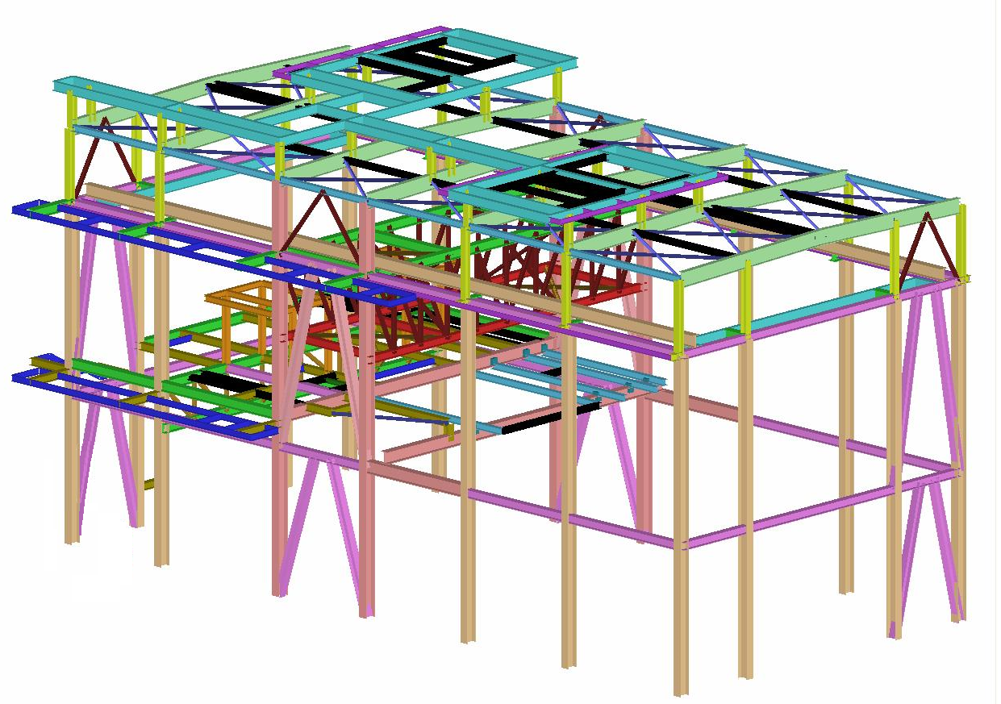
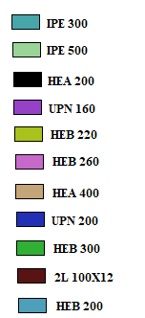
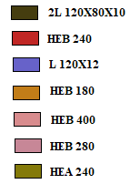

RANGE
B126:Q199

TIPOLOGIA | COMMESSA |  |  | MODELLO DI CALCOLO | CONFORMAZIONE STRUTTURALE |  |  | DISPOSITIVI DI SOLLEVAMENTO
ON-BASE | 05-807 LM2500 AP LNG CURTIS ISLAND |  |  | NO | STRUTTURA SENZA CONTROVENTI |  |  | NO

TURBINA | LOCALITA |  |  | MODELLO 3D | DAMPERS |  |  | VERIFICA BLAST
LM2500+G4 DLE | CURTIS ISLAND, QUEENSLAND (AUSTRALIA) |  |  | NO | SI |  |  | NO

SISMA APPLICATO |  | VENTO APPLICATO |  | COND. DI TRASPORTO APPLICATO | SPECIFICA PER EDIFICI STRUTTURALI IN ACCIAIO |  |  | CALCOLI AGGIUNTIVI
SI |  | SI |  | NO | AS 4100-1998 | AS-1170-1 |  | LIFTING CONDITION
AS 1170-4 |  | AS 1170-2 |  |  | AS 1170-0
 |  |  |  |  |  |  |  | CARICHI DI CONDOTI
 |  |  |  |  |  |  |  | SI

TECHNICAL DATA |  |  |  | APPLIED LOADS: |  |  | SECTION PROPERTIES
INSTALLATION: |  | OFF-SHORE |  | ROOF AND WALL PANELS WEIGHT | 0.5 | kN/m2 | TRAVI |  | COLONNE
EXPOSITION: |  | OUTDOOR |  | WAKKWAYS SELF WEIGHT | 0.5 | kN/m2 | C 140X60X6 |  | C 140X60X6
ELEVATION: |  | 0 TO 10 | m.a.s.l | WEIGHT OF THE VENTILATION DUCT ON ROOF FLANGE | 10 | kN | TUBO 80X160X10 |  | TUBO 150X120X6
AMBIENT TEMP (MIN/MAX): |  | +4 /+43 | °C | WEIGHT OF THE ELECTRICAL JUNCTION BOXES ON THE WALL PANELS | 20 | kN | TUBO 150X120X6 |  | C 160X65X6
WIND SPEED: |  | 75 | m/s | LIVE LOAD | 1 | kN/m2
SEISMIC FORCE |  | 0.35 | W | WINDWARD PRESSURE FOR WALLS | 1.672 | kN/m2
OPERATING INTERNAL PRESSURE (NORMAL / MAX): |  | 30 / 50 | mm H2O | LEEWARD PRESSURE FOR WALLS | -1.045 | kN/m2
MAX. INTERNAL PRESSURE (DESIGN): |  | 300 | mm H2O | SIDE PRESSURE FOR WALLS | -1.223 | kN/m2
TEMPERATURE VARIATION |  | ±30 | °C | WIND PRESSURE FOR THE ROOF TURBINE AXIS | -1.694 | kN/m2
TOTAL WEIGHT FOR INLET DUCT (MAX): |  | 1000 | Kg | WIND PRESSURE FOR THE ROOF TRANSVERSAL TURBINE AXIS | -2.446 | kN/m3
 |  |  |  | WIND PRESSURE | 1.037 | kN/m2
 |  |  |  | SESIGN SHEAR | 0.3 | W
STRUCTURE IMAGE
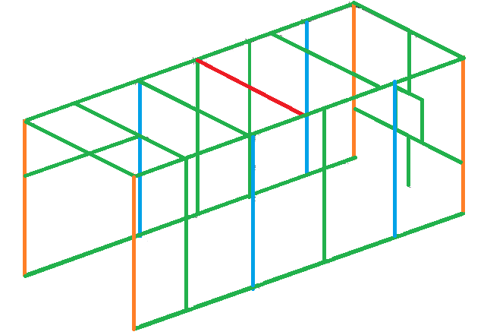

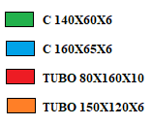

RANGE
B202:Q249

TIPOLOGIA | COMMESSA |  |  | MODELLO DI CALCOLO | CONFORMAZIONE STRUTTURALE |  |  | DISPOSITIVI DI SOLLEVAMENTO
ON-BASE | 05-811 CABINATI GOLIAT RSO31961 |  |  | NO | STRUTTURA CON CONTROVENTI |  |  | NO

TURBINA | LOCALITA |  |  | MODELLO 3D | DAMPERS |  |  | VERIFICA BLAST
COMPRESSOR SKID | NORTH SEA - NORWAY |  |  | SI | SI |  |  | SI
 |  |  |  |  |  |  |  | ASCE "DESIGN OF BLAST RESISTANT BUILDINGS IN PETROCHEMICAL FAILITIES"
SISMA APPLICATO |  | VENTO APPLICATO |  | COND. DI TRASPORTO APPLICATO | SPECIFICA PER EDIFICI STRUTTURALI IN ACCIAIO |  |  | CALCOLI AGGIUNTIVI
NO |  | NO |  | SI | NERSOK N-0004 |  |  | BLAST CONDITION
 |  |  |  | ENV 1993-1-1 - Eurocode 3 | ENV 1993-1-4 - Eurocode 3
 |  |  |  |  |  |  |  | CARICHI DI CONDOTI
 |  |  |  |  |  |  |  | NO

TECHNICAL DATA |  |  |  | APPLIED LOADS: |  |  | SECTION PROPERTIES
INSTALLATION: |  | OFF-SHORE |  | ROOF AND WALL PANELS WEIGHT | 0.6 | kN/m2 | TRAVI |  | COLONNE
EXPOSITION: |  | OUTDOOR |  | THERMAL | ±45 | °C | HEB 220 |  | HEB 220
ELEVATION: |  | 69 | m.a.s.l | ROOF LIVE LOAD | 1 | kN/m2 | IPE 220 |  | IPE 220
AMBIENT TEMP (MIN/MAX): |  | -20 /+24 | °C | INTERNAL PRESSURE (F.F MEDIA RELEASE): | 3000 | Pa
WIND SPEED (STANDARD) |  | 16 | Km/h | PLATAFORM MOTION - ULS CONDITION (100 YEARS): |  |  |  |  | CONTROVENTI
UNIFORM LIVE LOAD: |  | 0.35 | W | X ACCELERATION | 2.75 | m/s2 |  |  | C 160X65X12
CONCENTRATED LIVE LOAD |  | 30 / 50 | mm H2O | Z ACCELERATION | 2.75 | m/s2
MAX. INTERNAL PRESSURE (DESIGN): |  | 3000 | Pa | Y ACCELERATION | 2 | m/s2
TEMPERATURE VARIATION |  | ±44 | °C | PLATAFORM MOTION - ALS DAMAGED CONDITION (100 YEARS):
PLATAFORM MOTIONS |  | 229A-HHI-R-SP-0001 |  | X ACCELERATION | 5.15 | m/s2
TRANSPORTATION LOADS |  | 229A-HHI-R-SP-0001 |  | Z ACCELERATION | 5.15 | m/s2
BLAST LOADS |  | 229A-HHI-R-SP-0001 |  | Y ACCELERATION | 2 | m/s2
 |  |  |  | SEA TRASPORTATION:
 |  |  |  | X ACCELERATION | 0.4g = 3.93 | m/s2
 |  |  |  | Z ACCELERATION | 0.8g = 7.15 | m/s2
 |  |  |  | Y ACCELERATION
STRUCTURE IMAGE
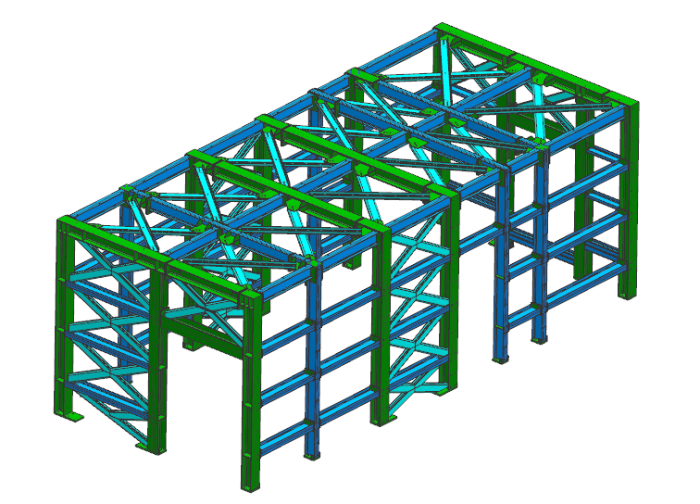
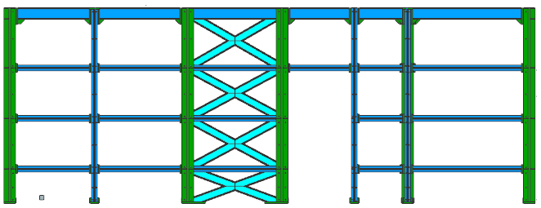

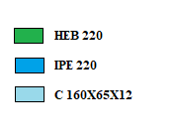

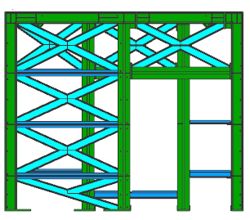
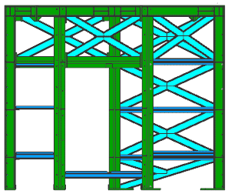

RANGE
B252:Q304

TIPOLOGIA | COMMESSA |  |  | MODELLO DI CALCOLO | CONFORMAZIONE STRUTTURALE |  |  | DISPOSITIVI DI SOLLEVAMENTO
ON-BASE | 05-812 CABINATI GOLIAT RSO31959 |  |  | NO | STRUTTURA CON CONTROVENTI |  |  | NO

TURBINA | LOCALITA |  |  | MODELLO 3D | DAMPERS |  |  | VERIFICA BLAST
COMPRESSOR SKID | NORTH SEA - NORWAY |  |  | SI | SI |  |  | SI
 |  |  |  |  |  |  |  | ASCE "DESIGN OF BLAST RESISTANT BUILDINGS IN PETROCHEMICAL FAILITIES"
SISMA APPLICATO |  | VENTO APPLICATO |  | COND. DI TRASPORTO APPLICATO | SPECIFICA PER EDIFICI STRUTTURALI IN ACCIAIO |  |  | CALCOLI AGGIUNTIVI
NO |  | NO |  | SI | NERSOK N-0004 |  |  | BLAST CONDITION
 |  |  |  | ENV 1993-1-1 - Eurocode 3 | ENV 1993-1-4 - Eurocode 3
 |  |  |  |  |  |  |  | CARICHI DI CONDOTI
 |  |  |  |  |  |  |  | NO

TECHNICAL DATA |  |  |  | APPLIED LOADS: |  |  | SECTION PROPERTIES
INSTALLATION: |  | OFF-SHORE |  | ROOF AND WALL PANELS WEIGHT | 0.6 | kN/m2 | TRAVI |  | COLONNE
EXPOSITION: |  | OUTDOOR |  | THERMAL | ±45 | °C | HEB 220 |  | HEB 220
ELEVATION: |  | 69 | m.a.s.l | ROOF LIVE LOAD | 1 | kN/m2 | IPE 220 |  | IPE 220
AMBIENT TEMP (MIN/MAX): |  | -20 /+24 | °C | INTERNAL PRESSURE (F.F MEDIA RELEASE): | 3000 | Pa
WIND SPEED (STANDARD) |  | 16 | Km/h | PLATAFORM MOTION - ULS CONDITION (100 YEARS): |  |  |  |  | CONTROVENTI
UNIFORM LIVE LOAD: |  | 0.35 | W | X ACCELERATION | 2.75 | m/s2 |  |  | C 160X65X12
CONCENTRATED LIVE LOAD |  | 30 / 50 | mm H2O | Z ACCELERATION | 2.75 | m/s2
MAX. INTERNAL PRESSURE (DESIGN): |  | 3000 | Pa | Y ACCELERATION | 2 | m/s2
TEMPERATURE VARIATION |  | ±44 | °C | PLATAFORM MOTION - ALS DAMAGED CONDITION (100 YEARS):
PLATAFORM MOTIONS |  | 229A-HHI-R-SP-0001 |  | X ACCELERATION | 5.15 | m/s2
TRANSPORTATION LOADS |  | 229A-HHI-R-SP-0001 |  | Z ACCELERATION | 5.15 | m/s2
BLAST LOADS |  | 229A-HHI-R-SP-0001 |  | Y ACCELERATION | 2 | m/s2
 |  |  |  | SEA TRASPORTATION:
 |  |  |  | X ACCELERATION | 0.4g = 3.93 | m/s2
 |  |  |  | Z ACCELERATION | 0.8g = 7.15 | m/s2
 |  |  |  | Y ACCELERATION
STRUCTURE IMAGE

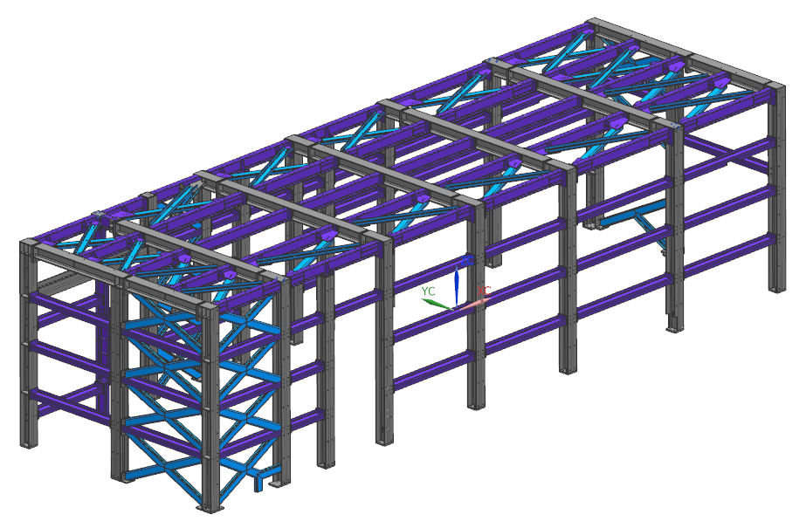

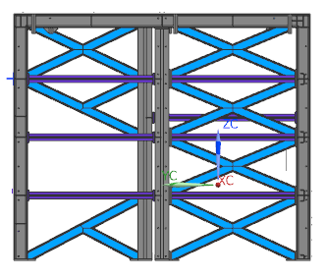


RANGE
B307:Q359

TIPOLOGIA | COMMESSA |  |  | MODELLO DI CALCOLO | CONFORMAZIONE STRUTTURALE |  |  | DISPOSITIVI DI SOLLEVAMENTO
ON-BASE | 05-813 CABINATI GOLIAT RSO31960 |  |  | NO | STRUTTURA CON CONTROVENTI |  |  | NO

TURBINA | LOCALITA |  |  | MODELLO 3D | DAMPERS |  |  | VERIFICA BLAST
COMPRESSOR SKID | NORTH SEA - NORWAY |  |  | SI | SI |  |  | SI
 |  |  |  |  |  |  |  | ASCE "DESIGN OF BLAST RESISTANT BUILDINGS IN PETROCHEMICAL FAILITIES"
SISMA APPLICATO |  | VENTO APPLICATO |  | COND. DI TRASPORTO APPLICATO | SPECIFICA PER EDIFICI STRUTTURALI IN ACCIAIO |  |  | CALCOLI AGGIUNTIVI
NO |  | NO |  | SI | NERSOK N-0004 |  |  | BLAST CONDITION
 |  |  |  | ENV 1993-1-1 - Eurocode 3 | ENV 1993-1-4 - Eurocode 3
 |  |  |  |  |  |  |  | CARICHI DI CONDOTI
 |  |  |  |  |  |  |  | NO

TECHNICAL DATA |  |  |  | APPLIED LOADS: |  |  | SECTION PROPERTIES
INSTALLATION: |  | OFF-SHORE |  | ROOF AND WALL PANELS WEIGHT | 0.6 | kN/m2 | TRAVI |  | COLONNE
EXPOSITION: |  | OUTDOOR |  | THERMAL | ±45 | °C | HEB 220 |  | HEB 220
ELEVATION: |  | 69 | m.a.s.l | ROOF LIVE LOAD | 1 | kN/m2 | IPE 220 |  | IPE 220
AMBIENT TEMP (MIN/MAX): |  | -20 /+24 | °C | INTERNAL PRESSURE (F.F MEDIA RELEASE): | 3000 | Pa
WIND SPEED (STANDARD) |  | 16 | Km/h | PLATAFORM MOTION - ULS CONDITION (100 YEARS): |  |  |  |  | CONTROVENTI
UNIFORM LIVE LOAD: |  | 0.35 | W | X ACCELERATION | 2.75 | m/s2 |  |  | C 160X65X12
CONCENTRATED LIVE LOAD |  | 30 / 50 | mm H2O | Z ACCELERATION | 2.75 | m/s2
MAX. INTERNAL PRESSURE (DESIGN): |  | 3000 | Pa | Y ACCELERATION | 2 | m/s2
TEMPERATURE VARIATION |  | ±44 | °C | PLATAFORM MOTION - ALS DAMAGED CONDITION (100 YEARS):
PLATAFORM MOTIONS |  | 229A-HHI-R-SP-0001 |  | X ACCELERATION | 5.15 | m/s2
TRANSPORTATION LOADS |  | 229A-HHI-R-SP-0001 |  | Z ACCELERATION | 5.15 | m/s2
BLAST LOADS |  | 229A-HHI-R-SP-0001 |  | Y ACCELERATION | 2 | m/s2
 |  |  |  | SEA TRASPORTATION:
 |  |  |  | X ACCELERATION | 0.4g = 3.93 | m/s2
 |  |  |  | Z ACCELERATION | 0.8g = 7.15 | m/s2
 |  |  |  | Y ACCELERATION
STRUCTURE IMAGE








RANGE
B362:Q414

TIPOLOGIA | COMMESSA |  |  | MODELLO DI CALCOLO | CONFORMAZIONE STRUTTURALE |  |  | DISPOSITIVI DI SOLLEVAMENTO
OFF-BASE | 05-824 CAPPA FR6 ALGERI REFINERY |  |  | NO | STRUTTURA CON CONTROVENTI |  |  | SI
 |  |  |  |  |  |  |  | BEAM SECTION |  | LOAD
 |  |  |  |  |  |  |  | IPE 200 |  | 1500 Kg
TURBINA | LOCALITA |  |  | MODELLO 3D | DAMPERS |  |  | STRUTTURA AGGIUNTIVA
MS6001B-EV | ALGERIA |  |  | SI | SI |  |  | SI
 |  |  |  |  |  |  |  | WALkWAYS
SISMA APPLICATO |  | VENTO APPLICATO |  | COND. DI TRASPORTO APPLICATO | SPECIFICA PER EDIFICI STRUTTURALI IN ACCIAIO |  |  | VERIFICA BLAST
SI |  | SI |  | NO | RPA99 | ENV 1993-1-1 - Eurocode 1 |  | NO
RPA97 |  | RNV99 |  |  | ENV 1993-1-1 - Eurocode 3
 |  |  |  |  | CARICHI DI CONDOTI |  |  | CALCOLI AGGIUNTIVI
 |  |  |  |  | SI |  |  | BASE PLATE VERIFICATION |  |  | FIRE VERIFICATION
 |  |  |  |  |  |  |  | JOINT COLUM BEAM
TECHNICAL DATA |  |  |  | APPLIED LOADS: |  |  | SECTION PROPERTIES
INSTALLATION: |  | ON-SHORE |  | ROOF AND WALL PANELS WEIGHT | 0.6 | kN/m2 | TRAVI |  | COLONNE
EXPOSITION: |  | OUTDOOR |  | THERMAL | ± 30 | °C | HEA 160 |  | HEB 300
ELEVATION: |  | 20 | m.a.s.l | ROOF LIVE | 1 | kN/m2 | HEA 200 |  | HEB 200
AMBIENT TEMP (MIN/MAX): |  | -1 /+47 | °C | WALKAWAY LIVE LOAD | 5 | kN/m2 | HEB 200 |  | HEB 220
SEISMIC ZONE: |  | III |  | PRESSURE | 500 | Pa | HEB 260 |  | CONTROVENTI
IMPORTANCE GROUP: |  | 1B |  | SNOW LOAD | 0.087 | kN/m2 | IPE 200 |  | UPN 160
SNOW LOAD: |  |  |  | WINDWARD PRESSURE | 0.62 | kN/m2 | IPE 330 |  | 2L 150X100X10
SOIL CATEGORY: |  | S3 |  | LEEWARD PRESSURE | 0.233 | kN/m2 | HEB 220
COEFFICIENT FOR ZONE 1 |  | 1 |  | WIND PRESSURE FOR INLET DUCT (h=10.5 m) | 1.26 | kN/m2
WIND ZONE: |  | I |  | DESIGN SHEAR | 0.225 | W
REFERENCE SPEED: |  | 25 | m/s | LATERAL ACELERATION | 0.225 | g
REFERENCE PRESSURE: |  | 0.375 | kPa
TERRAIN CATEGORY: |  | II
TOPOGRAPHY FACTOR: |  | 1
DESIGN LIFE: |  | 30 | YEARS
MAX. OPERATIN PRESSURE: |  | 500 | Pa
UNIFORM LIVE LOAD (MAINTENANCE): |  | 1 | Kn/m2
CONCENTRATED LIVE LOAD (MAINTENANCE): |  | 2 | kN
WALKWAYS UNIFORM LIVE LOAD |  | 5 | kN/m2
WALKWAYS CONCENTRATED LICVE LOADS |  | 5 | Kn
DESIGN PRESSURE |  | 3000 | Pa
MAX OPERATING INTERNAL TEMPERATURE |  | 80 | °C
PEAK GROUND ACELERATION: |  | 0.3
STRUCTURE IMAGE









RANGE
B417:Q477

